Inicio
Ferramentas
M
ToolBOX

Análise do problema
Declaração do problema
Análise das causas Raizes
Estimativa
De Mercado
Exemplo modelo ferramentas
MOD

Plano de Negocio

Análise do mercado
Swot
Estudo Viabilidade das Ferramentas

Modelagem de Negocio
Requisitos
Caso De Uso
Ferramentas

Desrição das Ferramentas
Exemplo Prático
Modelo das Ferramentas

Projeto do Sitema
Diagrama Classe
MOD
Arquitetura Do Sistema

Previsão de Custos

Requisitos
Inicio
Categoria | PN | Codigo CA | Ferramentas | Rastreabilidade RN - CA | Codigo RN | Requisito de Negocio | Codigo CU 2 | Rastreabilidade CU - CA | Rastreabilidade CU - RN | Ator | Codigo CU | Casos De Uso | Colunas1 | Rastreabilidade RS - CA | Rastreabilidade RS - CU | Codigo RS | Requisito De Sistema e Regras de Negocio | Codigo CT | Caso de Teste | Codigo C | Componente
n-funcional | A | CA-001 | A.Geral | CA-001 | RN-001 | Sugestões bem no centro e sempre visivel tipo google planilhas | CU-001 | CA-001 | RN-003 | Gerente Toolbox | CU-001 | Ver Indicadores de preferencia de usuários em relação as ferramentas | CU-001 Ver Indicadores de preferencia de usuários em relação as ferramentas | CA-001 | CU-001 | RS-001 | Indicador de usuário utilizar qual ferrmanta
Manuseio de Dados | A | CA-002 | B.Generico de planilhas | CA-001 | RN-002 | MOSTRAR PESSOAS PELA FOTO | CU-002 | CA-001 | RN-005 | Usuário | CU-002 | Ver video tutorial sobre ferramenta | CU-002 Ver video tutorial sobre ferramenta | CA-001 | CU-001 | RS-002 | Indicador de qual ferramenta foi primeiro acesso
Colaborativa | A | CA-003 | C.Chat | CA-001 | RN-003 | Indicadores de quantas pessoas usaram cada ferramenta e quais ferramntas são mais usadas | CU-003 | CA-001 | RN-011 | Usuário | CU-003 | Escolher qual lingua quer sistema | CU-003 Escolher qual lingua quer sistema | CA-001 | CU-003 | RS-003 | Iniciar com 3 Limguas
Controle Tarefas | A | CA-004 | F. PA | CA-002 | RN-004 | Poder salvar disposição das colunas para no futurop usuário escolher como quer começar a usar as colunas | CU-004 | CA-001 | RN-014 | Usuário Superior no organograma da empresa | CU-004 | Controlar acesso por cargo | CU-004 Controlar acesso por cargo | CA-001 | CU-004 | RS-004 | libarear acesso a pessoa especifica
Controle Proceso | A | CA-005 | 1.checkList * | CA-001 | RN-005 | Treinamento com videos e sugestão (apelar de usar estas coisas) | CU-005 | CA-028 | RN-013 | Usuário Superior no organograma da empresa | CU-005 | Definir Critérios de entrada de dados | CU-005 Definir Critérios de entrada de dados | CA-001 | CU-004 | RS-005 | liberar qual cargo pode editar ou só ver
treinamento | A | CA-006 | 2.Raci | CA-002 | RN-006 | aceitar dados do excel | CU-006 | CA-030 | RN-094 | Usuário | CU-006 | Criar rastreabilidade celula a celula entre coluas | CU-006 Criar rastreabilidade celula a celula entre coluas | CA-028 | CU-005 | RS-006 | criar pagina para entrada de dados
Análise | A | CA-007 | 3.Pareto | CA-002 | RN-007 | opções de inserir linhas só em colunas especificas lembrar exemplo requisitos | CU-007 | CA-002 | RN-022 | Usuário | CU-007 | Escolher tipo de dado da recem criada coluna | CU-007 Escolher tipo de dado da recem criada coluna | CA-028 | CU-005 | RS-007 | Ver indicador de freqeuncia de entrada de dados
treinamento | A | CA-008 | 4.Matriz de Habilidades | CA-004 | RN-008 | Indicadores estados das ações do usuário | CU-008 | CA-030 | RN-019 | Usuário Superior no organograma da empresa | CU-008 | criar relação (rastreabilidade) entre ferramentas | CU-008 criar relação (rastreabilidade) entre ferramentas | CA-030 | CU-006 | RS-008 | Coluna que se escreve o codigo da antecessora
Projeto |  | CA-009 | D. Reuniões-PDCA | CA-004 | RN-009 | Informa atividades que o usúario tem que obedecer -com indicadores( joao faltas comprir 15 tarefas por exemplo(em graficos) | CU-009 | CA-002 | RN-022 | Usuário | CU-009 | Adicionar ferramentas nas laterais | CU-009 Adicionar ferramentas nas laterais | CA-002 | CU-007 | RS-009 | Por padrão quando usuário cria coluna nova o tipo de dado é string
Colaborativa | A | CA-010 | 5.Ichicawa | CA-001 | RN-010 | quando tiver duas pessoas vendo um mesmo lugar , as inf se atualizam automatico igual as planilhas do google | CU-010 | CA-002 | RN-022 | Usuário | CU-010 | adicionar coluna nas laterais | CU-010 adicionar coluna nas laterais | CA-030 | CU-008 | RS-010 | Permite criar: Uma regra do processo generico. Que deverá ser seguida pelos cargos abaixo
Análise | A | CA-011 | H.Fotos*OCR | CA-001 | RN-011 | Varias linguas | CU-011 | CA-002 | RN-022 | Usuário | CU-011 | alterar ordem exibição coluna | CU-011 alterar ordem exibição coluna | CA-030 | CU-008 | RS-011 | Permita criar relação só para usuário
Gestão | A | CA-012 | E.Rotina De Reuniões | CA-001 | RN-012 | Sempre sugere as funcionalidades com dicas e links de videos explicativos | CU-012 | CA-029 | RN-025 | Usuário | CU-012 | Criar criterio de prioridade de categoria | CU-012 Criar criterio de prioridade de categoria | CA-002 | CU-010 | RS-012 | Usuário escolhe tipo de coulna que que adicionar ( da dados de numeros , de rastreabilidade (feita esteticamente diferente), de link, de anexo)
Controle Tarefas | A |  |  | CA-028 | RN-013 | Controle de acesso Dados | CU-013 | CA-004 | RN-025 | Usuário | CU-013 | Ver ações para fazer segundo matriz de prioridades | CU-013 Ver ações para fazer segundo matriz de prioridades | CA-002 | CU-009 | RS-013 | Usuário escolhe qual ferramenta mostra na lateral direita (como em MS projet) --(ferrmanta com os dados das colunas)
Controle Proceso | A | CA-014 | 17. Carta de Controle | CA-001 | RN-014 | Controle Acesso planilhas | CU-014 | CA-030 | RN-026 | Usuário | CU-014 | Associar ferramenta a projeto ou a ação | CU-014 Associar ferramenta a projeto ou a ação | CA-002 | CU-011 | RS-014 | Usuário alterna ordem de exibição das colunas
Investigação | A | CA-015 | 6. 5 porques | CA-002 | RN-015 | Aceita entrada de dados pela planilha | CU-015 | CA-001 | RN-028 | Usuário | CU-015 | ver quais foram ultimos que mecheram na ferramenta | CU-015 ver quais foram ultimos que mecheram na ferramenta | CA-001 | CU-004 | RS-015 | Usuário liberar para quem pode editar ou so pode ver
Controle Processo | A | CA-016 | 7.Histograma | CA-002 | RN-016 | Faz uma pagina que o usuário vai colocando como que a entrada do dado se por digitação ou por flag ou por outras (usuario cria) com possibilidade de colocar regras de aceitação (as minimas possivel) | CU-016 | CA-004 | RN-028 | Usuário | CU-016 | Escolher quando quer ser avisado (quando alguem alterar uma ação ou ferramenta ou projeto associado ao usuário) | CU-016 Escolher quando quer ser avisado (quando alguem alterar uma ação ou ferramenta ou projeto associado ao usuário) | CA-001 | CU-001 | RS-016 | Ver lista de alterações nas ferramentas_ quem fez e data
Controle Processo | A | CA-017 | 8.Diagrama De Disperção | CA-002 | RN-017 | **** faz entrada de dados por foto e ocr | CU-017 | CA-001 | RN-029 | Usuário | CU-017 | Imprimir dados para exposição | CU-017 Imprimir dados para exposição | CA-004 | CU-016 | RS-017 | Escolher nas configurações de notificações do PA
Análise | A | CA-018 | 9.Swot | CA-002 | RN-018 | entrada de dados por maximo de meios possiveis | CU-018 | CA-002 | RN-022 | Usuário | CU-018 | Escolher quais colunas mostrar de ferramenta especifica | CU-018 Escolher quais colunas mostrar de ferramenta especifica | CA-001 | CU-017 | RS-018 | permitir imprimir ferramntas ou conjunto de colunas sozinhas ou os dois
Ideiação | A | CA-019 | 10.Brain Storm | CA-030 | RN-019 | Fornecer processos rastreaveis entre eles | CU-019 | CA-002 | RN-030 | Usuário | CU-019 | Adicionar link na celula | CU-019 Adicionar link na celula | CA-002 | CU-023 | RS-019 | Permite inserir linhas em colunas especificase e automaticamente, alterar todas as referencias sem estragar a rastreablidade de dados
treinamento | A | CA-020 | 11.5's' | CA-030 | RN-020 | Fornecer processo com regras entres processos | CU-020 |  |  |  | CU-020 |  | CU-020 | CA-004 | CU-035 | RS-020 | Ter indicador de terfas cumpridas por periodo
Gestão | A |  |  | CA-030 | RN-021 | Fornecer indicadores de comprimento de regras de processos | CU-021 | CA-002 | RN-032 | Usuário | CU-021 | Dispinibilizar arquivo para local (NA FERRAMNTA)ou pessoa especifica ter acesso | CU-021 Dispinibilizar arquivo para local (NA FERRAMNTA)ou pessoa especifica ter acesso | CA-004 | CU-035 | RS-021 | Ter um indicador de ações cumpridas por projeto
treinamento | A | CA-022 | 12.Matriz Treinamentos | CA-002 | RN-022 | Usuário deve escolher quais colunas mostra e ordem delas ( inclusive quais ferramentas mostrar e ordem) | CU-022 | CA-002 | RN-033 | Usuário | CU-022 | ecolher tipo de dessng das colunas | CU-022 ecolher tipo de dessng das colunas | CA-004 | CU-035 | RS-022 | Ter indicador de tarefas feitas atrasadas e media de atraso
Gestão | A | CA-023 | G.Metas | CA-002 | RN-023 | Colocar etiquetas (marcar linhas)add coluna assim | CU-023 | CA-002 | RN-034 | Usuário | CU-023 | Inserir linhas entre as linhas | CU-023 Inserir linhas entre as linhas | CA-004 | CU-035 | RS-023 | Ter indicador de tempo medio de tipos de açoes
Análise | b | CA-024 | 13.Matriz de Prioridades | CA-002 | RN-024 | Usuário criar próprios indicadores das ferramentas oferecidas pelo sistema | CU-024 | CA-002 | RN-036 | Usuário | CU-024 | Formatar texto da coluna (tamanho, letra, negrito,cor) | CU-024 Formatar texto da coluna (tamanho, letra, negrito,cor) | CA-012 | CU-043 | RS-024 | Ecolher entre diaria semanal mensal semestral anual
Gestão | A | CA-025 | 14.Organograma | CA-029 | RN-025 | Usuário define prioridade de por projeto ou categorias ou data ou ações... Lista de prioridades | CU-025 | CA-002 | RN-036 | Usuário | CU-025 | Mudar tamanho da coluna | CU-025 Mudar tamanho da coluna | CA-012 | CU-043 | RS-025 | Escolher validade ou numero de encontros
treinamento | A | CA-026 | 15.Padrão** | CA-030 | RN-026 | Firnecer memorizador de sistema de rotina ( COMO EM STARBUCK - Padrão diretriz de processo) ( regras de como proceder em anomalias) (Guia de como proceder) (variação de padrão)(regras de negocio de acordo com os dados, carta de controle, grafico de dispersão, media, maior menor ,...) | CU-026 | CA-002 | RN-036 | Usuário | CU-026 | Mudar tamanho de linha | CU-026 Mudar tamanho de linha | CA-012 | CU-044 | RS-026 | Indicadores de ações resolvidas por reunião
Projeto | a | CA-027 | 16.EAP | CA-002 | RN-027 | Ter coluna de link que permite usuário clicar no link da coluna e ser direcionado para a outra "Tabela", no local aonde está, a rastreabilidade entre linhas dos dados | CU-027 | CA-002 | RN-036 | Usuário | CU-027 | Filtrar dados da coluna | CU-027 Filtrar dados da coluna | CA-012 | CU-044 | RS-027 | Indicadores de ações resolvidas por prazo
Controle Processo | A | CA-028 | I.Rastreabilidade de entrada dados | CA-004 | RN-028 | Ter tipo um feed que mostra quais ações(ou ferramentas) foram feitas mechidas editadas | CU-028 | CA-002 | RN-037 | Usuário | CU-028 | Mudar de uma aba para outra | CU-028 Mudar de uma aba para outra | CA-012 | CU-044 | RS-028 | Indicadores de reuniões aconteceram na data certa
Gestão | A | CA-029 | MATRIZ DE PRIORIDADES | CA-001 | RN-029 | Imprime as ferramentas ou conjunto de colunas | CU-029 | CA-002 | RN-038 | Usuário | CU-029 | dar enrtrada em dados | CU-029 dar enrtrada em dados | CA-012 | CU-044 | RS-029 | indicadores de freqeuncias das pessoas
Gestão | A | CA-030 | J.Matriz Rastreabilidades | CA-002 | RN-030 | colocar formatação condicional por texto numero e etc assim com excel | CU-030 | CA-002 | RN-038 | Usuário Superior no organograma da empresa | CU-030 | montar tela para entrada de dados | CU-030 montar tela para entrada de dados | CA-012 | CU-044 | RS-030 | Indicadores de qualidade da entradas ( Check List Fechamento)Media de notas
 |  |  |  | CA-002 | RN-031 | Aceita Links e imagens (ver exemplo trello) | CU-031 | CA-002 | RN-039 | Usuário Superior no organograma da empresa | CU-031 | montar tela de consolidação de resultados | CU-031 montar tela de consolidação de resultados | CA-012 | CU-044 | RS-031 | Indicadores de ações inseridas nas reuniões (media)
 |  |  |  | CA-002 | RN-032 | Pela coluna de Anexos , Arquivo pode ser relacionado a: Linha, coluna, Ferramenta, pessoa, projeto, empresa. | CU-032 | CA-002 | RN-038 | Usuário Superior no organograma da empresa | CU-032 | Ligar rastreabilidade entre colunas e local da tela de entrada de dados | CU-032 Ligar rastreabilidade entre colunas e local da tela de entrada de dados | CA-012 | CU-044 | RS-032 | Indicadores de ações por pauta
 |  |  |  | CA-002 | RN-033 | usuario escolha muitos estilos de visao ()design da mesma planilha ver preço dessa função por qtd de planilhas legais | CU-033 | CA-002 | RN-041 | Usuário | CU-033 | Adicionar pessoas ao chat da ferramnta | CU-033 Adicionar pessoas ao chat da ferramnta | CA-012 | CU-044 | RS-033 | Indicadores de resolução por pauta
 |  |  | Graficos como planilhagoogle | CA-002 | RN-034 | ** fazer funcionalidade de usuario clicar em local entre linhas e abrir linhas de dentro - a ideia é fazer ficar visualmente facil de se colocar uma ação entre outra ou solução mais simples para colocar linha entre linha | CU-034 | CA-003 | RN-042 | Usuário | CU-034 | Conversar em chat de ferramenta sobre assuntos da ferramnta | CU-034 Conversar em chat de ferramenta sobre assuntos da ferramnta | Metas |  | RS-034 | Fluxo - Chefe cria usuário aceita
 |  |  | Agenda como google | CA-002 | RN-035 |  | CU-035 | CA-004 | RN-046 | Usuário | CU-035 | Ver desempenho de pessoas em relação as ações | CU-035 Ver desempenho de pessoas em relação as ações | Metas |  | RS-035 | Fluxo - usuário coloca valor chefe da o aceite
Projeto | b |  | Caminho critico | CA-002 | RN-036 | no alto da coluna tem um local que faz as funções de escolher tipo de dado da coluna, editar formatação da coluna e funções de filtro (exemplo excel planilha do google) | CU-036 | CA-001 | RN-051 | Usuário | CU-036 | escolher quando ser notificado | CU-036 escolher quando ser notificado | Metas |  | RS-036 | Criar submeta de meta e dividi-la em partes percentuais e atribuir a pessoas
** | ** | ** | GUT | CA-002 | RN-037 | #Funções de aba varias ao mesmo tempo exemplo planilha google# | CU-037 | CA-004 | RN-052 | Usuário | CU-037 | ver indicadores sobre ações de projetos | CU-037 ver indicadores sobre ações de projetos | Metas |  | RS-037 | Escolher se é meta tatica ou operacional
** | ** | ** | RISCO*Impacto*Prioridade | CA-002 | RN-038 | ter tela de entrada de produtos (Lembra associar coluna a entrada especifica) | CU-038 | CA-004 | RN-046 | Usuário | CU-038 | ver tempo estimado para terminar ações Backlog | CU-038 ver tempo estimado para terminar ações Backlog | Metas |  | RS-038 | Atrelar submetas ao pessoas departamento ou empresa
 |  |  | canvas | CA-002 | RN-039 | ter tela de consolidação ( usuário monta com filtro fixo e editando sobre valores) | CU-039 | CA-005 | RN-065 | Usuário Superior no organograma da empresa | CU-039 | escolher como quer ser avisado em relação a proximo entrega de check list | CU-039 escolher como quer ser avisado em relação a proximo entrega de check list | Metas |  | RS-039 | Ver graficos de percentual (acompanhamento )
Projeto | B |  | gantt |  | RN-040 |  | CU-040 | CA-005 | RN-066 | Usuário Superior no organograma da empresa | CU-040 | escolher quando quer ser avisado em relação a checl listts atrasados | CU-040 escolher quando quer ser avisado em relação a checl listts atrasados | Metas |  | RS-040 | Ver grafico de valores absolutos (Acompanhamento )
Gestão Pessoas | b |  | Avaliaçao desenpenho | CA-003 | RN-041 | Como grupo do whats vai add gente o dono | CU-041 | CA-005 | RN-068 | Usuário | CU-041 | ver indicadores de itens do checklist | CU-041 ver indicadores de itens do checklist | Metas |  | RS-041 | Ver Curva de captura
Gestão Pessoas | b |  | cronograma de férias | CA-003 | RN-042 | chat por ferramenta (trabalhar colaborativamnte sem e-mail) | CU-042 |  |  |  | CU-042 |  | CU-042 | Metas |  | RS-042 | Tatica Ver indicador diaria semanal e mensal acumulados
Desenvolvimento Software | B |  | burndown de atividades de percentual |  | RN-046 |  | CU-043 | CA-012 | RN-098 | Usuário Superior no organograma da empresa | CU-043 | Programar frequencia de reunião e numero de encontros | CU-043 Programar frequencia de reunião e numero de encontros | Metas |  | RS-043 | Definir freqeuncia de acompanhemto da meta e duração total
Vendas | c |  | funil de vendas |  | RN-044 |  | CU-044 | CA-012 | RN-108 | Usuário | CU-044 | Ver indicadores da ações feitas na reuniões | CU-044 Ver indicadores da ações feitas na reuniões | Metas |  | RS-044 | Apresentar tela de metas como calendario com dias da semana e acumulados semana mês e dia
Desenvolvimento Software | c |  | kambam de desen. de sofw. |  | RN-045 |  | CU-045 | CA-012 | RN-103 | Usuário | CU-045 | Responder Check List Sobre Reunião | CU-045 Responder Check List Sobre Reunião | Metas |  | RS-045 | Colocar opção de avisar caso meta não seja batida uma ou mais vezes
Projeto | b |  | gestão recursos | CA-004 | RN-046 | indicadores estados das ações de projeto ou sistema | CU-046 | CA-012 | RN-104 | Usuário Superior no organograma da empresa | CU-046 | Escolher tempo duração da reunião | CU-046 Escolher tempo duração da reunião | CA-004 | CU-062 | RS-046 | priorizar levando em consideração matriz de prioridades
Financeiro | C |  | contas a pagar | CA-004 | RN-047 | 5w 1 h | CU-047 | CA-012 | RN-104 | Usuário Superior no organograma da empresa | CU-047 | Definir pauta da reunião | CU-047 Definir pauta da reunião | CA-004 | CU-062 | RS-047 | priorizar por vencimento
Controle Processo | b |  | fmea | CA-004 | RN-048 | Usuário escolhe se avisa quando mechem em algum plano de ação q ele ta marcado | CU-048 | CA-012 | RN-104 | Usuário | CU-048 | Associar ações as pautas das reuniões | CU-048 Associar ações as pautas das reuniões | CA-004 | CU-062 | RS-048 | pot tipo ((filtrar pendentes só pelas ferramntas faltantes para se fechar o processo
Manutenção | B |  | cronograma de manutenção | CA-004 | RN-049 | Gerenciar atividades (ações) | CU-049 | CA-012 | RN-107 | Usuário Superior no organograma da empresa | CU-049 | Definir pessoas e cargos que tem que estar na reunião | CU-049 Definir pessoas e cargos que tem que estar na reunião | CA-030 | CU-006 | RS-049 | Criar coluna para ligação entre as Ferramntas
Manutenção | B |  | histórico por maquina | CA-004 | RN-050 | Gerenciador de tarefas deve ser mais parecido com um plano de ação estilo comum | CU-050 | CA-012 | RN-106 | Usuário Superior no organograma da empresa | CU-050 | Definir dono da reunião | CU-050 Definir dono da reunião | CA-030 | CU-064 | RS-050 | Colocar RN tipo: se valor maior de 5 então obrigatoriamente fazer 5 porques
Manutenção | B |  | abrir nota |  | RN-051 |  | CU-051 | CA-012 | RN-106 | Usuário | CU-051 | Fazer Presença da reunião | CU-051 Fazer Presença da reunião | CA-030 | CU-063 | RS-051 | ferramnta monta fluxograma com processo genérico
Manutenção | B |  | frequencia manutenção plano (anual mensal diaria semanal ) no tempo | CA-004 | RN-052 | Ferramentas de prioridade de ações | CU-052 | CA-012 | RN-101 | Usuário Superior no organograma da empresa | CU-052 | Definir Entradas das reuniões ( ferramentas de entrada) | CU-052 Definir Entradas das reuniões ( ferramentas de entrada) | CA-002 | CU-018 | RS-052 | Usuário escolhe quais colunas mostrar da ferramenta e quais se deve ecultar ( uma coluna fica disponivel para se clicar e ver os outros valores da memsa linha que estão acultos)
Projeto | b |  | pdca maquina | CA-004 | RN-053 | Ação integrada com agendado google (ver se émelhor contruir agenda ou integrar com a do google | CU-053 | CA-012 | RN-100 | Usuário Superior no organograma da empresa | CU-053 | Definir saidas das reuniões (atas) | CU-053 Definir saidas das reuniões (atas) | CA-004 | CU-062 | RS-053 | Filtrar por ( local, pessoa, grupo(a,b,c), status da atividade, Ordem númerica inserida pelo usuário,
Projeto | b |  | gestão orçamentos |  | RN-054 |  | CU-054 | CA-012 | RN-103 | Usuário Superior no organograma da empresa | CU-054 | Escolher se dono da reunião é abrigado preecher check list ou não | CU-054 Escolher se dono da reunião é abrigado preecher check list ou não | CA-030 | CU-063 | RS-054 | Indicador estilo alvo
Manutenção | B |  | TPM manutenção |  | RN-055 |  | CU-055 | CA-023 | RN-144 | Usuário Superior no organograma da empresa | CU-055 | Criar metas a atribuila a pessoas | CU-055 Criar metas a atribuila a pessoas | CA-004 | CU-065 | RS-055 | nova atividade para projeto , pesso ou próppia
 | B |  | sla |  | RN-056 |  | CU-056 | CA-023 | RN-164 | Usuário Superior no organograma da empresa | CU-056 | Validar meta | CU-056 Validar meta | CA-005 | CU-066 | RS-056 | escolher entre seguir tarefa ou projeto ou ferramenta
 | B |  | oee |  | RN-057 |  | CU-057 | CA-023 | RN-145 | Usuário Superior no organograma da empresa | CU-057 | Inserir freqeuncia de acompanhamento de meta | CU-057 Inserir freqeuncia de acompanhamento de meta | CA-005 | CU-067 | RS-057 | ter os 30 dias estilo cronograma de limpeza
 | C |  | investigação de acidente |  | RN-058 |  | CU-058 | CA-023 | RN-163 | Usuário | CU-058 | Ver indicadores das metas | CU-058 Ver indicadores das metas | 0.00 |  | RS-058
 | C |  | podutos perigosos |  | RN-059 |  | CU-059 | CA-023 | RN-147 | Usuário | CU-059 | Colocar metas no sistmea | CU-059 Colocar metas no sistmea | 0.00 |  | RS-059
 | C |  | gut de segurança |  | RN-060 |  | CU-060 | CA-004 | RN-046 |  | CU-060 | Ver indicadores de ações de pessoa especifica | CU-060 Ver indicadores de ações de pessoa especifica | 0.00 |  | RS-060
 | C |  |  |  | RN-061 |  | CU-061 | CA-004 | RN-053 | Usuário | CU-061 | Ver ações programadas na agenda semanal do google | CU-061 Ver ações programadas na agenda semanal do google | 0.00 |  | RS-061
 |  |  |  |  | RN-062 |  | CU-062 | CA-004 | RN-052 | Usuário | CU-062 | Priorizar tarefas | CU-062 Priorizar tarefas | 0.00 |  | controle dados | controlar para usuário especifico só poder editar no mesmo dia
 | C |  | GESTÃO ESTOQUE |  | RN-063 |  | CU-063 | CA-030 | RN-093 | Usuário | CU-063 | Ver fluxo de processo da ferramenta | CU-063 Ver fluxo de processo da ferramenta | 0.00
 | C |  | GESTÃO CADEIA SUPRIMENTOS |  | RN-064 |  | CU-064 | CA-030 | RN-096 | Usuário Superior no organograma da empresa | CU-064 | Colocar regras de negocio entre processos | CU-064 Colocar regras de negocio entre processos | 0.00
 | C |  |  | CA-005 | RN-065 | Controlar freqeuncia de checkList (Junto Com controle de frequencia) | CU-065 | CA-004 | RN-049 | Usuário | CU-065 | Criar Nova Atividade | CU-065 Criar Nova Atividade | 0.00
 | C |  | controle de epi | CA-005 | RN-066 | função de avisar quando atrasar req sistmea | CU-066 | CA-005 | RN-009 | Usuário | CU-066 | seguir atividade q usuário escolher | CU-066 seguir atividade q usuário escolher | 0.00
 |  |  |  | CA-005 | RN-067 | cada ação negativa tem que ter uma ação associada (se adm escolher ) | CU-067 | CA-005 | RN-065 | Usuário | CU-067 | Escolher se imprime check list para preecher ao longo do mês | CU-067 Escolher se imprime check list para preecher ao longo do mês | 0.00
 |  |  | Troca de turno | CA-005 | RN-068 | indicador de frequencia e de positiva e negativas | 0 |  |  |  |  |  |  | 0.00
 |  |  |  | CA-005 | RN-069 |  | 0 |  |  |  |  |  |  | 0.00
 |  |  | Check list de contratação | CA-005 | RN-070 | EX: modelo fechamento caixa CHECK LIST VERIFICAÇAO ROTINA MANUTENÇÃO | 0 |  |  |  |  |  |  | 0.00
 |  |  |  | CA-006 | RN-071 | ser bem feito para imprimir | 0 |  |  |  |  |  |  | 0.00
 |  |  |  | CA-008 | RN-072 | quem | 0 |  |  |  |  |  |  | 0.00
 |  |  |  | CA-008 | RN-073 | habilidades por categorias | 0 |  |  |  |  |  |  | 0.00
 |  |  |  | CA-008 | RN-074 | notas | 0 |  |  |  |  |  |  | 0.00
 |  |  |  | CA-008 | RN-075 | indicadores por pessoas ou setor ou projeto | 0 |  |  |  |  |  |  | 0.00
 |  |  |  | CA-008 | RN-076 | metas associadas | 0 |  |  |  |  |  |  | 0.00
 |  |  |  |  | RN-077 | grafico de linhas, pontos. Colunas,pizza, adometro .... | 0 |  |  |  |  |  |  | 0.00
 |  |  |  |  | RN-078 |  | 0 |  |  |  |  |  |  | 0.00
 |  |  |  |  | RN-079 |  | 0 |  |  |  |  |  |  | 0.00
 |  |  |  |  | RN-080 |  | 0 |  |  |  |  |  |  | 0.00
 |  |  |  |  | RN-081 |  | 0 |  |  |  |  |  |  | 0.00
 |  |  |  |  | RN-082 |  | 0 |  |  |  |  |  |  | 0.00
 |  |  |  | CA-007 | RN-083 | dados,nomes | 0 |  |  |  |  |  |  | 0.00
 |  |  |  | CA-007 | RN-084 | feito para apresentação | 0 |  |  |  |  |  |  | 0.00
 |  |  |  |  | RN-085 |  | 0 |  |  |  |  |  |  | 0.00
 |  |  |  | CA-009 | RN-086 | rotina de reuniões com nomes e ciclos e associando ferramentas e ações | 0 |  |  |  |  |  |  | 0.00
 |  |  |  |  | RN-087 |  | 0 |  |  |  |  |  |  | 0.00
 |  |  |  |  | RN-088 |  | 0 |  |  |  |  |  |  | 0.00
 |  |  |  |  | RN-089 |  | 0 |  |  |  |  |  |  | 0.00
 |  |  |  |  | RN-090 |  | 0 |  |  |  |  |  |  | 0.00
 |  |  |  | CA-030 | RN-091 | Fazer ferramnta visual de componentes para usuário montar processo a ser seguido pelos seus colaboradores | 0 |  |  |  |  |  |  | 0.00
 |  |  |  | CA-030 | RN-092 | Ferrmanta monta visialmente componentes das ferramntas em formato de fluxograma com os nomes das ferramntas (de um processo qualquer ) | 0 |  |  |  |  |  |  | 0.00
 |  |  |  | CA-030 | RN-093 | Usuário ver o fluxo de processo das ferramentas | 0 |  |  |  |  |  |  | 0.00
 |  |  |  | CA-030 | RN-094 | Usuário faz ligação entre dados de colunas | 0 |  |  |  |  |  |  | 0.00
 |  |  |  | CA-030 | RN-095 | usuário superior insere regras de negocio | 0 |  |  |  |  |  |  | 0.00
 |  |  |  | CA-030 | RN-096 | Ferramnta monta visualmente relação entre ferramentas | 0 |  |  |  |  |  |  | 0.00
 |  |  |  |  | RN-097 |  | 0 |  |  |  |  |  |  | 0.00
 |  |  |  | CA-012 | RN-098 | Programador de frequencia de reuniãos | 0 |  |  |  |  |  |  | 0.00
 |  |  |  | CA-012 | RN-099 |  | 0 |  |  |  |  |  |  | 0.00
 |  |  |  | CA-012 | RN-100 | Saidas da reunião | 0 |  |  |  |  |  |  | 0.00
 |  |  |  | CA-012 | RN-101 | Entrada Reunião Ferramentas certas atualizadas | 0 |  |  |  |  |  |  | 0.00
 |  |  |  | CA-012 | RN-102 |  | 0 |  |  |  |  |  |  | 0.00
 |  |  |  | CA-012 | RN-103 | Escolher entre check list Inicial ou final ou os dois ou nem um | 0 |  |  |  |  |  |  | 0.00
 |  |  |  | CA-012 | RN-104 | Pauta Numerada com rasreabailidade | 0 |  |  |  |  |  |  | 0.00
 |  |  |  | CA-012 | RN-105 | presença | 0 |  |  |  |  |  |  | 0.00
 |  |  |  | CA-012 | RN-106 | Dono | 0 |  |  |  |  |  |  | 0.00
 |  |  |  | CA-012 | RN-107 | Pessoas necessárias para reunião acontecer | 0 |  |  |  |  |  |  | 0.00
 |  |  |  | CA-012 | RN-108 | indicador que mostre qualidade das reuniãos( por ações, por pessoas certas estsrem lá ) | 0 |  |  |  |  |  |  | 0.00
 |  |  |  | CA-012 | RN-109 |  | 0 |  |  |  |  |  |  | 0.00
 |  |  |  | CA-014 | RN-110 | ter media | 0 |  |  |  |  |  |  | 0.00
 |  |  |  | CA-014 | RN-111 | ter limite máximo | 0 |  |  |  |  |  |  | 0.00
 |  |  |  | CA-014 | RN-112 | ter limite minimo | 0 |  |  |  |  |  |  | 0.00
 |  |  |  | CA-014 | RN-113 | versões para impressão para muito tamanhos | 0 |  |  |  |  |  |  | 0.00
 |  |  |  |  | RN-114 |  | 0 |  |  |  |  |  |  | 0.00
 |  |  |  |  | RN-115 |  | 0 |  |  |  |  |  |  | 0.00
 |  |  |  |  | RN-116 |  | 0 |  |  |  |  |  |  | 0.00
 |  |  |  |  | RN-117 |  | 0 |  |  |  |  |  |  | 0.00
 |  |  |  |  | RN-118 |  | 0 |  |  |  |  |  |  | 0.00
 |  |  |  |  | RN-119 |  | 0 |  |  |  |  |  |  | 0.00
 |  |  |  |  | RN-120 |  | 0 |  |  |  |  |  |  | 0.00
 |  |  |  |  | RN-121 |  | 0 |  |  |  |  |  |  | 0.00
 |  |  |  | CA-023 | RN-122 | http://www.gerenciarotempoagora.com.br/gerenciar-o-tempo/como-priorizar-tarefas-no-trabalho.html | 0 |  |  |  |  |  |  | 0.00
 |  |  |  | CA-019 | RN-123 | participantes | 0 |  |  |  |  |  |  | 0.00
 |  |  |  | CA-019 | RN-124 | qual reunião | 0 |  |  |  |  |  |  | 0.00
 |  |  |  | CA-019 | RN-125 | indicadores | 0 |  |  |  |  |  |  | 0.00
 |  |  |  | CA-019 | RN-126 | ação com rastreabildade porsugestão | 0 |  |  |  |  |  |  | 0.00
 |  |  |  | CA-019 | RN-127 | visalmente bonito | 0 |  |  |  |  |  |  | 0.00
 |  |  |  | CA-020 | RN-128 | cronograma de limpeza (VARIAÇÃO DO CHECL LIST) | 0 |  |  |  |  |  |  | 0.00
 |  |  |  | CA-020 | RN-129 | PA DO 5 S JÁ COM CORE DE 5S | 0 |  |  |  |  |  |  | 0.00
 |  |  |  | CA-020 | RN-130 | impressao de etiquetas maximo por folha | 0 |  |  |  |  |  |  | 0.00
 |  |  |  | CA-012 | RN-131 | Ata de reunião com definições Padrão da reunião | 0 |  |  |  |  |  |  | 0.00
 |  |  |  | CA-012 | RN-132 | controle e rastreabilidade de freqeuncia com avisos | 0 |  |  |  |  |  |  | 0.00
 |  |  |  | CA-012 | RN-133 | check list de fechamento .. PESSOAS CERTA? HORA CERTZ? INFO CERTA ? E INDICADORES DE ESTOS | 0 |  |  |  |  |  |  | 0.00
 |  |  |  | CA-012 | RN-134 | Lista de reuniões da empres visual(usar arvore) | 0 |  |  |  |  |  |  | 0.00
 |  |  |  | CA-012 | RN-135 | teruma tela para conduzir a reunião (inicio e fim ) e caminho padrão | 0 |  |  |  |  |  |  | 0.00
 |  |  |  | CA-012 | RN-136 | lista de chamada | 0 |  |  |  |  |  |  | 0.00
 |  |  |  | CA-012 | RN-137 | no padrão dizer entradas e saidas | 0 |  |  |  |  |  |  | 0.00
 |  |  |  | CA-012 | RN-138 | Rastreabilidade com as ações de saida da reunião | 0 |  |  |  |  |  |  | 0.00
 |  |  |  | CA-022 | RN-139 | cronograma de treinamentos | 0 |  |  |  |  |  |  | 0.00
 |  |  |  | CA-022 | RN-140 | Associado ao planejamento etrtégico e ao tático (prioridades) | 0 |  |  |  |  |  |  | 0.00
 |  |  |  |  | RN-141 |  | 0 |  |  |  |  |  |  | 0.00
 |  |  |  | CA-023 | RN-142 | Metas táticas apresentar por dia e semana e mês com versão tela inteira e impressão (desgn bacana) | 0 |  |  |  |  |  |  | 0.00
 |  |  |  |  | RN-143 |  | 0 |  |  |  |  |  |  | 0.00
 |  |  |  | CA-023 | RN-144 | Colocar as porcentagens e atribuir a pessoas (lembrar porcentagem de procentagem ) | 0 |  |  |  |  |  |  | 0.00
 |  |  |  | CA-023 | RN-145 | Definir periodo e duração | 0 |  |  |  |  |  |  | 0.00
 |  |  |  | CA-023 | RN-146 | Curva de captura | 0 |  |  |  |  |  |  | 0.00
 |  |  |  | CA-023 | RN-147 | Acompanhanmento mensal semanal trimensal semestral anual | 0 |  |  |  |  |  |  | 0.00
 |  |  |  | CA-023 | RN-148 | Associar ações as metas | 0 |  |  |  |  |  |  | 0.00
 |  |  |  | CA-023 | RN-149 | planejamento tatico e estratégico | 0 |  |  |  |  |  |  | 0.00
 |  |  |  | CA-023 | RN-150 | PESSOA departamento empresa | 0 |  |  |  |  |  |  | 0.00
 |  |  |  | CA-029 | RN-151 | categorias (segurança qualidade volume) | 0 |  |  |  |  |  |  | 0.00
 |  |  |  | CA-029 | RN-152 | hierarquia e lateral como arvore de categorias | 0 |  |  |  |  |  |  | 0.00
 |  |  |  | CA-029 | RN-153 | estratégico e tático | 0 |  |  |  |  |  |  | 0.00
 |  |  |  | CA-029 | RN-154 | *usar revista para fazer Req de Neg deste | 0 |  |  |  |  |  |  | 0.00
 |  |  |  | CA-025 | RN-155 | serve para ajuar a gerenciar privilegios E DEVERES para resto do programa | 0 |  |  |  |  |  |  | 0.00
 |  |  |  | CA-026 | RN-156 | oferecer opções de montar padrões com fotos e desenhos e cuidados do procedimento | 0 |  |  |  |  |  |  | 0.00
 |  |  |  | CA-026 | RN-157 | local na empresa maquina, area, | 0 |  |  |  |  |  |  | 0.00
 |  |  |  | CA-026 | RN-158 | nome de quem foi treinado e quem feze as datas dos treinamentos | 0 |  |  |  |  |  |  | 0.00
 |  |  |  | CA-026 | RN-159 | materiais necessários para procedimento | 0 |  |  |  |  |  |  | 0.00
 |  |  |  | CA-026 | RN-160 | passo a passo da atividades | 0 |  |  |  |  |  |  | 0.00
 |  |  |  | CA-026 | RN-161 | ESCREVER PADRÃO modelo e 5h1w | 0 |  |  |  |  |  |  | 0.00
 |  |  |  | CA-028 | RN-162 | Tela associar primeira vez quadrado na folha com entrada de coluna | 0 |  |  |  |  |  |  | 0.00
 |  |  |  | CA-023 | RN-163 | Indicadores da Metas | 0 |  |  |  |  |  |  | 0.00
 |  |  |  | CA-023 | RN-164 | Fazer fluxo de preenchimeto e validação de chefe | 0 |  |  |  |  |  |  | 0.00
 |  |  |  | CA-023 | RN-165 | Fazer fluxo de aceite de metas | 0 |  |  |  |  |  |  | 0.00
 |  |  |  |  | RN-166 | div projeto Div entregaveis div ações (REQ TB DE PA) | 0 |  |  |  |  |  |  | 0.00
 |  |  |  |  | RN-167 | Definir sistemicamente periodo (inicio e fim de processo) | 0 |  |  |  |  |  |  | 0.00
 |  |  |  |  | RN-168 | ver qual frequencia de entradas e valores maximos e minimos e esperados | 0 |  |  |  |  |  |  | 0.00
 |  |  |  |  | RN-169 | mostrar quais fora da frequencia esperada ou com problema associado a string qualidade segurança | 0 |  |  |  |  |  |  | 0.00
 |  |  |  |  | RN-170 | mostrar relatório de dados | 0 |  |  |  |  |  |  | 0.00
 |  |  |  |  | RN-171 | exportar dados em excel | 0 |  |  |  |  |  |  | 0.00
 |  |  |  |  | RN-172 | Ver quais valores foram inseridos fora da freqeuncia | 0 |  |  |  |  |  |  | 0.00
 |  |  |  | AVD |  | Espaectavtiva do funcionário | 0 |  |  |  |  |  |  | 0.00
 |  |  |  | AVD |  | Espectativa da empresa | 0 |  |  |  |  |  |  | 0.00
 |  |  |  | AVD |  | pontos melhori | 0 |  |  |  |  |  |  | 0.00
 |  |  |  | AVD |  | Pontos bons | 0 |  |  |  |  |  |  | 0.00
 |  |  |  | AVD |  | Faltas | 0 |  |  |  |  |  |  | 0.00
 |  |  |  | AVD |  | Indiciplinas | 0 |  |  |  |  |  |  | 0.00
 |  |  |  | AVD |  | Observaçõas | 0 |  |  |  |  |  |  | 0.00
 |  |  |  |  |  |  | 0 |  |  |  |  |  |  | 0.00
 |  |  |  |  |  |  | 0 |  |  |  |  |  |  | 0.00
 |  |  |  |  |  |  | 0 |  |  |  |  |  |  | 0.00
 |  |  |  |  |  |  | 0 |  |  |  |  |  |  | 0.00
 |  |  |  |  |  |  | 0 |  |  |  |  |  |  | 0.00
 |  |  |  |  |  |  | 0 |  |  |  |  |  |  | 0.00
 |  |  |  |  |  |  | 0 |  |  |  |  |  |  | 0.00
 |  |  |  |  |  |  | 0 |  |  |  |  |  |  | 0.00
 |  |  |  |  |  |  | 0 |  |  |  |  |  |  | 0.00
 |  |  |  |  |  |  | 0 |  |  |  |  |  |  | 0.00
 |  |  |  |  |  |  | 0 |  |  |  |  |  |  | 0.00
 |  |  |  |  |  |  | 0 |  |  |  |  |  |  | 0.00
 |  |  |  |  |  |  | 0 |  |  |  |  |  |  | 0.00
 |  |  |  |  |  |  | 0 |  |  |  |  |  |  | 0.00
 |  |  |  |  |  |  | 0 |  |  |  |  |  |  | 0.00
 |  |  |  |  |  |  | 0 |  |  |  |  |  |  | 0.00
 |  |  |  |  |  |  | 0 |  |  |  |  |  |  | 0.00
 |  |  |  |  |  |  | 0 |  |  |  |  |  |  | 0.00
 |  |  |  |  |  |  | 0 |  |  |  |  |  |  | 0.00
 |  |  |  |  |  |  | 0 |  |  |  |  |  |  | 0.00
 |  |  |  |  |  |  | 0 |  |  |  |  |  |  | 0.00
 |  |  |  |  |  |  | 0 |  |  |  |  |  |  | 0.00
 |  |  |  |  |  |  | 0 |  |  |  |  |  |  | 0.00
 |  |  |  |  |  |  | 0 |  |  |  |  |  |  | 0.00
 |  |  |  |  |  |  | 0 |  |  |  |  |  |  | 0.00
 |  |  |  |  |  |  | 0 |  |  |  |  |  |  | 0.00
 |  |  |  |  |  |  | 0 |  |  |  |  |  |  | 0.00
 |  |  |  |  |  |  | 0 |  |  |  |  |  |  | 0.00
 |  |  |  |  |  |  | 0 |  |  |  |  |  |  | 0.00
 |  |  |  |  |  |  | 0 |  |  |  |  |  |  | 0.00
 |  |  |  |  |  |  | 0 |  |  |  |  |  |  | 0.00
 |  |  |  |  |  |  | 0 |  |  |  |  |  |  | 0.00
 |  |  |  |  |  |  | 0 |  |  |  |  |  |  | 0.00
 |  |  |  |  |  |  | 0 |  |  |  |  |  |  | 0.00
 |  |  |  |  |  |  | 0 |  |  |  |  |  |  | 0.00
 |  |  |  |  |  |  | 0 |  |  |  |  |  |  | 0.00
 |  |  |  |  |  |  | 0 |  |  |  |  |  |  | 0.00
 |  |  |  |  |  |  | 0 |  |  |  |  |  |  | 0.00
 |  |  |  |  |  |  | 0 |  |  |  |  |  |  | 0.00
 |  |  |  |  |  |  | 0 |  |  |  |  |  |  | 0.00
 |  |  |  |  |  |  | 0 |  |  |  |  |  |  | 0.00
 |  |  |  |  |  |  | 0 |  |  |  |  |  |  | 0.00
 |  |  |  |  |  |  | 0 |  |  |  |  |  |  | 0.00
 |  |  |  |  |  |  | 0 |  |  |  |  |  |  | 0.00
 |  |  |  |  |  |  | 0 |  |  |  |  |  |  | 0.00
 |  |  |  |  |  |  | 0 |  |  |  |  |  |  | 0.00
 |  |  |  |  |  |  | 0 |  |  |  |  |  |  | 0.00
 |  |  |  |  |  |  | 0 |  |  |  |  |  |  | 0.00
 |  |  |  |  |  |  | 0 |  |  |  |  |  |  | 0.00
 |  |  |  |  |  |  | 0 |  |  |  |  |  |  | 0.00
 |  |  |  |  |  |  | 0 |  |  |  |  |  |  | 0.00
 |  |  |  |  |  |  | 0 |  |  |  |  |  |  | 0.00
 |  |  |  |  |  |  | 0 |  |  |  |  |  |  | 0.00
 |  |  |  |  |  |  | 0 |  |  |  |  |  |  | 0.00
 |  |  |  |  |  |  | 0 |  |  |  |  |  |  | 0.00
 |  |  |  |  |  |  | 0 |  |  |  |  |  |  | 0.00
 |  |  |  |  |  |  | 0 |  |  |  |  |  |  | 0.00
 |  |  |  |  |  |  | 0 |  |  |  |  |  |  | 0.00
 |  |  |  |  |  |  | 0 |  |  |  |  |  |  | 0.00
 |  |  |  |  |  |  | 0 |  |  |  |  |  |  | 0.00
 |  |  |  |  |  |  | 0 |  |  |  |  |  |  | 0.00
 |  |  |  |  |  |  | 0 |  |  |  |  |  |  | 0.00
 |  |  |  |  |  |  | 0 |  |  |  |  |  |  | 0.00
 |  |  |  |  |  |  | 0 |  |  |  |  |  |  | 0.00
 |  |  |  |  |  |  | 0 |  |  |  |  |  |  | 0.00
 |  |  |  |  |  |  | 0 |  |  |  |  |  |  | 0.00
 |  |  |  |  |  |  | 0 |  |  |  |  |  |  | 0.00
 |  |  |  |  |  |  | 0 |  |  |  |  |  |  | 0.00
 |  |  |  |  |  |  | 0 |  |  |  |  |  |  | 0.00
 |  |  |  |  |  |  | 0 |  |  |  |  |  |  | 0.00
 |  |  |  |  |  |  | 0 |  |  |  |  |  |  | 0.00
 |  |  |  |  |  |  | 0 |  |  |  |  |  |  | 0.00
 |  |  |  |  |  |  | 0 |  |  |  |  |  |  | 0.00
 |  |  |  |  |  |  | 0 |  |  |  |  |  |  | 0.00
 |  |  |  |  |  |  | 0 |  |  |  |  |  |  | 0.00
 |  |  |  |  |  |  | 0 |  |  |  |  |  |  | 0.00
 |  |  |  |  |  |  | 0 |  |  |  |  |  |  | 0.00
 |  |  |  |  |  |  | 0 |  |  |  |  |  |  | 0.00
 |  |  |  |  |  |  | 0 |  |  |  |  |  |  | 0.00
 |  |  |  |  |  |  | 0 |  |  |  |  |  |  | 0.00
 |  |  |  |  |  |  | 0 |  |  |  |  |  |  | 0.00
 |  |  |  |  |  |  | 0 |  |  |  |  |  |  | 0.00
 |  |  |  |  |  |  | 0 |  |  |  |  |  |  | 0.00
 |  |  |  |  |  |  | 0 |  |  |  |  |  |  | 0.00
 |  |  |  |  |  |  | 0 |  |  |  |  |  |  | 0.00
 |  |  |  |  |  |  | 0 |  |  |  |  |  |  | 0.00
 |  |  |  |  |  |  | 0 |  |  |  |  |  |  | 0.00
 |  |  |  |  |  |  | 0 |  |  |  |  |  |  | 0.00
 |  |  |  |  |  |  | 0 |  |  |  |  |  |  | 0.00
 |  |  |  |  |  |  | 0 |  |  |  |  |  |  | 0.00
 |  |  |  |  |  |  | 0 |  |  |  |  |  |  | 0.00
 |  |  |  |  |  |  | 0 |  |  |  |  |  |  | 0.00
 |  |  |  |  |  |  | 0 |  |  |  |  |  |  | 0.00
 |  |  |  |  |  |  | 0 |  |  |  |  |  |  | 0.00
 |  |  |  |  |  |  | 0 |  |  |  |  |  |  | 0.00
 |  |  |  |  |  |  | 0 |  |  |  |  |  |  | 0.00
 |  |  |  |  |  |  | 0 |  |  |  |  |  |  | 0.00
 |  |  |  |  |  |  | 0 |  |  |  |  |  |  | 0.00
 |  |  |  |  |  |  | 0 |  |  |  |  |  |  | 0.00
 |  |  |  |  |  |  | 0 |  |  |  |  |  |  | 0.00
 |  |  |  |  |  |  | 0 |  |  |  |  |  |  | 0.00
 |  |  |  |  |  |  | 0 |  |  |  |  |  |  | 0.00
 |  |  |  |  |  |  | 0 |  |  |  |  |  |  | 0.00
 |  |  |  |  |  |  | 0 |  |  |  |  |  |  | 0.00
 |  |  |  |  |  |  | 0 |  |  |  |  |  |  | 0.00
 |  |  |  |  |  |  | 0 |  |  |  |  |  |  | 0.00
 |  |  |  |  |  |  | 0 |  |  |  |  |  |  | 0.00
 |  |  |  |  |  |  | 0 |  |  |  |  |  |  | 0.00
 |  |  |  |  |  |  | 0 |  |  |  |  |  |  | 0.00
 |  |  |  |  |  |  | 0 |  |  |  |  |  |  | 0.00
 |  |  |  |  |  |  | 0 |  |  |  |  |  |  | 0.00
 |  |  |  |  |  |  | 0 |  |  |  |  |  |  | 0.00
 |  |  |  |  |  |  | 0 |  |  |  |  |  |  | 0.00
 |  |  |  |  |  |  | 0 |  |  |  |  |  |  | 0.00
 |  |  |  |  |  |  | 0 |  |  |  |  |  |  | 0.00
 |  |  |  |  |  |  | 0 |  |  |  |  |  |  | 0.00
 |  |  |  |  |  |  | 0 |  |  |  |  |  |  | 0.00
 |  |  |  |  |  |  | 0 |  |  |  |  |  |  | 0.00
 |  |  |  |  |  |  | 0 |  |  |  |  |  |  | 0.00
 |  |  |  |  |  |  | 0 |  |  |  |  |  |  | 0.00
 |  |  |  |  |  |  | 0 |  |  |  |  |  |  | 0.00
 |  |  |  |  |  |  | 0 |  |  |  |  |  |  | 0.00
 |  |  |  |  |  |  | 0 |  |  |  |  |  |  | 0.00
 |  |  |  |  |  |  | 0 |  |  |  |  |  |  | 0.00
 |  |  |  |  |  |  | 0 |  |  |  |  |  |  | 0.00
 |  |  |  |  |  |  | 0 |  |  |  |  |  |  | 0.00
 |  |  |  |  |  |  | 0 |  |  |  |  |  |  | 0.00
 |  |  |  |  |  |  | 0 |  |  |  |  |  |  | 0.00
 |  |  |  |  |  |  | 0 |  |  |  |  |  |  | 0.00
 |  |  |  |  |  |  | 0 |  |  |  |  |  |  | 0.00
 |  |  |  |  |  |  | 0 |  |  |  |  |  |  | 0.00
 |  |  |  |  |  |  | 0 |  |  |  |  |  |  | 0.00
 |  |  |  |  |  |  | 0 |  |  |  |  |  |  | 0.00
 |  |  |  |  |  |  | 0 |  |  |  |  |  |  | 0.00
 |  |  |  |  |  |  | 0 |  |  |  |  |  |  | 0.00
 |  |  |  |  |  |  | 0 |  |  |  |  |  |  | 0.00
 |  |  |  |  |  |  | 0 |  |  |  |  |  |  | 0.00
 |  |  |  |  |  |  | 0 |  |  |  |  |  |  | 0.00
 |  |  |  |  |  |  | 0 |  |  |  |  |  |  | 0.00
 |  |  |  |  |  |  | 0 |  |  |  |  |  |  | 0.00
 |  |  |  |  |  |  | 0 |  |  |  |  |  |  | 0.00
 |  |  |  |  |  |  | 0 |  |  |  |  |  |  | 0.00
 |  |  |  |  |  |  | 0 |  |  |  |  |  |  | 0.00
 |  |  |  |  |  |  | 0 |  |  |  |  |  |  | 0.00
 |  |  |  |  |  |  | 0 |  |  |  |  |  |  | 0.00
 |  |  |  |  |  |  | 0 |  |  |  |  |  |  | 0.00
 |  |  |  |  |  |  | 0 |  |  |  |  |  |  | 0.00
 |  |  |  |  |  |  | 0 |  |  |  |  |  |  | 0.00
 |  |  |  |  |  |  | 0 |  |  |  |  |  |  | 0.00
 |  |  |  |  |  |  | 0 |  |  |  |  |  |  | 0.00
 |  |  |  |  |  |  | 0 |  |  |  |  |  |  | 0.00
 |  |  |  |  |  |  | 0 |  |  |  |  |  |  | 0.00
 |  |  |  |  |  |  | 0 |  |  |  |  |  |  | 0.00
 |  |  |  |  |  |  | 0 |  |  |  |  |  |  | 0.00
 |  |  |  |  |  |  | 0 |  |  |  |  |  |  | 0.00
 |  |  |  |  |  |  | 0 |  |  |  |  |  |  | 0.00
 |  |  |  |  |  |  | 0 |  |  |  |  |  |  | 0.00
 |  |  |  |  |  |  | 0 |  |  |  |  |  |  | 0.00
 |  |  |  |  |  |  | 0 |  |  |  |  |  |  | 0.00
 |  |  |  |  |  |  | 0 |  |  |  |  |  |  | 0.00
 |  |  |  |  |  |  | 0 |  |  |  |  |  |  | 0.00
 |  |  |  |  |  |  | 0 |  |  |  |  |  |  | 0.00
 |  |  |  |  |  |  | 0 |  |  |  |  |  |  | 0.00
 |  |  |  |  |  |  | 0 |  |  |  |  |  |  | 0.00
 |  |  |  |  |  |  | 0 |  |  |  |  |  |  | 0.00
 |  |  |  | CA-005 |  |  | 0 |  |  |  |  |  |  | 0.00

Ferramentas
Inicio
Ferramentas |  |  | Codigo
ClICK NOS LINKS PARA MAIS DETALHES
Descrição das Ferramentas
Diagramas de Classe
Ferramentas CORE | A | A.Geral | CA-001
 | B | B.Generico de planilhas | CA-002
 | C | C.Chat | CA-003
 | D | D. Reuniões-PDCA | CA-009
 | E | E.Rotina De Reuniões | CA-012
Requisitos
 | F | F. PA | CA-004
 | G | G.Metas | CA-023
 | H | H.Fotos*OCR | CA-011
 | I | I.Processo | CA-028 | rastreabilidade entrada de dados | fazer junto com rastreabilidae entrada de dados do chack list
 | J | J.Matriz Rastreabilidades | CA-030

Ferramentas | 1 | 1.checkList * | CA-005
 | 2 | 2.Raci | CA-006
 | 3 | 3.Pareto | CA-007
 | 4 | 4.Matriz de Habilidades | CA-008
 | 5 | 5.Ichicawa | CA-010
 | 6 | 6. 5 porques | CA-015
 | 7 | 7.Histograma | CA-016
 | 8 | 8.Diagrama De Disperção | CA-017
 | 9 | 9.Swot | CA-018
 | 10 | 10.Brain Storm | CA-019
 | 11 | 11.5's' | CA-020
 | 12 | 12.Matriz Treinamentos | CA-022
 | 13 | 13.Matriz de Prioridades | CA-024
 | 14 | 14.Organograma | CA-025
 | 15 | 15.Padrão** | CA-026
 | 16 | 16.EAP | CA-027
 | 17 | 17. Carta de Controle | CA-014

 |  | Portugues |  | Ingles

 |  | A.Geral
 |  | B.Generico de planilhas |  | Generic spreadsheet
 |  | C.Chat
 |  | D. Reuniões-PDCA
 |  | E.Rotina De Reuniões |  | Metting
 |  | F. PA |  | Action plan
 |  | G.Metas |  | Goals
 |  | H.Fotos*OCR
 |  | I.Rastreabilidade de entrada dados |  | Input data traceability
 |  | J.Matriz Rastreabilidades |  | Traceability matrix

 |  | 1.checkList * |  | checklist
 |  | 2.Raci |  | Matrix raci
 |  | 3.Pareto |  | Pareto
 |  | 4.Matriz de Habilidades |  | Matrix skills
 |  | 5.Ichicawa |  | Ichicawa
 |  | 6. 5 porques |  | five why
 |  | 7.Histograma |  | histogram
 |  | 8.Diagrama De Disperção |  | diagram of dispersal
 |  | 9.Swot |  | swot
 |  | 10.Brain Storm |  | Brain storm
 |  | 11.5's'
 |  | 12.Matriz Treinamentos |  | matrix training
 |  | 13.Matriz de Prioridades |  | priority matrix
 |  | 14.Organograma |  | organization chart
 |  | 15.Padrão** |  | standard process
 |  | 16.EAP
 |  | 17. Carta de Controle |  | control chart

Declaração Do Problema
Inicio
 | Por que ?
 |  | Video
 | Eficiência
 | Tornar o gerenciamento de pessoas, informações e processos mais eficiente: mais rápido, mais assertivo, mais barato mais intuitivo, mais seguro, mais disponível, mais transparente,mais controlável, mais colaborativo. | Já reparou q nas empresas os processos sempre se repetem?
 |  | Que os problemas são sempre os mesmos ?

 | Gerenciar suas equipes , saber quem está fazendo o que ? E como está indo.. Mensurar | E vc vc pudesse criar um processo inteligente ! Que melhorassem com o tempo. Com regras de negocio especificas para seu processo.
 | Vc já teve a dificuldade em priorizar suas atividades do dia ? E da semana ? E do mês ?
 | Vc já teve dificuldades em saber quais atividade fazer para conquistar seu objetivos de curto, medio e longo prazo. | Imagine pegar as ferramentas usadas na sua empresa e criar rastreabilidade e prioridade entre elas
 | Controlar a frequencia e a qualidade, dos dados de entrada do sistema.
 | Direcionar pessoas a metas pessoais alinhadas com metas estrategicas das organizações | Imagine ter todas as infomações sobre o que realmente esta acontecendo nos processos da sua empresa
 | Ajudar ao steakHolder a entender o negócio da companhia e, principalmente, aumentar sua capacidade de disseminar conhecimento para as ferramentas e para e equipe
 |  | Imagine que seus colaboradores saibam exatamente o que fazer e quando fazer

 | Integrar Pessoas ,Informações e processos

 | Como?

 | Criando um processo programavel de melhoria continua

 | Tornando mensuravel, rastreavel e priorizavel cada informção que circula entre as mais utilizadas ferramentas de:
* | Treinamento
* | Padronização
* | Invesigação
* | Ideiação
* | Motivação
* | Análise dados
* | Controle de Processo

O que ?

 | A ideia é criar processos inteligentes, que depois de programados, ensinam e medem e cobram seus recursos, por meio de melhoria continua.
 | Sistema oferece muitas ferramentas inteligentes que ajudam em tudo o for preciso para facilitar os fluxos de processos

* | Para programar se utilizam ferramentas visuais: Diagrama de rastreabilidade, funções aperta arrasta, matriz prioridade.
* | Para se controlar frequencia sistema tem controle de entrada de dados
* | Para se facilitar inserção de dados, sistema fotos*OCR
* | ... Muitos outros

 | O sistema tem como base as ferramentas: Controle de tarefas, rotina de reunião e gerenciado de metas
 | Aumentar eficiência de processos. Utilizar ferramentas de gestão para criar um programador de processo inteligente de melhoria Continua.
<<Inicio

 | A ideia é criar processos inteligentes, que depois de programados, ensinam e medem e cobram seus recursos, por meio de melhoria continua. O sistema é dividido em 24 subsistemas que representam processos menores. Ex: Rotinas de reuniões, gerenciador de tarefas, e gestão de Metas A inovação tecnológica é a forma de como a integração de todos esse processos acorrem. O sistema foi pensado para que naturalmente o usuário crie rastreabilidade e prioridade entre as atividades de um processo. Utilizando mu programa de gerenciamento de planilhas que permite criar colunas de rastreabilidade e de regras de negocio entre as ferramentas de gestão que o Efficiency disponibiliza. O sistema também permite que o usuário crie seus próprios processos(ferramenta genérica planilhas). O sistema é composto por 9 subsistemas que representam as funcionalidades core, e mais 15 ferramentas auxiliares.

Atributos
Inicio
Classe | Reunião
 | Freqeuncia
 | Hora inicio
 | Hora fim
 | Check list (Pauta)
 | Duração
 | Pessoas
 | Ferramentas necessárias
 | Entradas
 | Saidas
 | Dono
 | Check List antes ou depois
 | Ata

Telas
Inicio
F | Tela | Capacidades
P.A | Indicador 1 PA ação | Numero de ações resolvidas no mês ano e data especifica
 | Indicador 1 PA ação | Numero resolvido em comparação ao total
 | Indicador 1 PA ação | numero em relação ao projeto
 | Indicador 1 PA ação | numero em relação a pessoa
 | Indicador 1 PA ação | numero em relação a grupo

 | Kanban DesSofware | Copiar exemplos de quadros modelos e aparências
 | Kanban DesSofware | Fazer
 | Kanban DesSofware | Fazendo
 | Kanban DesSofware | problema
 | Kanban DesSofware | feito
 | Kanban DesSofware | não planejado
 | Kanban DesSofware | chat

Previsão Custos
Inicio
 | custo por usuário | Total usuários premium 1 % | Receita Mensal X RS10,00 | custo fixo RS 2,00 | manutenção ? | Marketing Valor Fixo | Custo aquisição por usuario | ponto equilibrio
Número de Usuários
100 |  | 1 | R$ 10.00 | 2
1000 |  | 10 | R$ 100.00 | 20
10000 |  | 100 | R$ 1,000.00 | 200
100000 |  | 1000 | R$ 10,000.00 | 2000
1000000 |  | 10000 | R$ 100,000.00 | 20000

BRainStorm
Inicio
Inicio |  | A ideia desta é é de fazer brain storm de ferramentas de processos jah conhecidos
 |  | * Depois ir para a aba (Exemplo processo) para simular um processo |  |  |  |  |  |  |  | Ferramenta investigativa
 |  |  |  |  |  |  |  |  |  | Rotina reuniões
Exemplo de processos Nivel 5 |  |  |  |  |  |  |  |  |  | Planejamento Metas
 |  |  |  |  |  |  |  |  |  | Controle Tarefas
 |  |  | Processo estabilizado |  |  | Anomalisa (gatilho) |  |  |  | Frequencia de processo
 |  |  |  |  |  |  |  |  |  | Treinamento Pessoas
 |  |  |  |  |  |  |  |  |  | Padronização
 |  |  |  |  |  |  |  |  |  | Controle Processo

Ambev |  |  | 5 porques | Reunião | Raci | Matriz habilidades | PA |  |  | Carta de controle |  | Avaliação desenpenho |  | cronograma de limpeza | check list

Desenvolvimento de Software |  |  | Kambam | Erros | Reuniãos | ver cmmi | rastreabilidade requisitos |  |  |  |  |  |  |  |  | Um exemplo de rastreablidade de processo é a primeira aba desta planilha ligada em uma rotina de reunião um kanbam e uma matriz raci e de treinamentos

CDB | Raci | Matriz habilidades |  | reunião | PA

PDCA | brainstorm |  | stratificação do prblema |  |  | pareto |  | causa e feito | arvore de decisão |  | PA | cronograma | grafico sequencial

Exemplo godoy

Exemplo marcel

Exemplo leandro

Exemplo freak

exemplo junior

Exemplo processo
Anomalia
 |  |  |  |  |  | Regra Criada pelo dono do processo |  |  |  |  |  |  |  |  | Regra Criada pelo dono do processo |  |  |  |  |  |  |  |  |  |  |  |  |  | Matriz de rastreabilidade
Gatilho ou anomalia starta o processo |  |  |  |  |  | Todo relato de anomalia tem que ter ação do tipo preventiva e corretiva |  |  |  |  |  |  |  |  | Toda reunião (nome reunião) vê os relatos de anomalia da semana

Sempre Tem um

Anomalia | Tem um |  | RA |  |  |  |  | RA | tem um | PA |  |  |  |  |  | PA | Visto em | Rotina Reunião |  |  |  | Ciclo | associado | Matriz habilidade
RA
Tem um
Mat Habilidades
Anomalia |  |  | Relato Anomalia |  |  |  |  |  |  | Plamo Ação |  |  |  |  |  |  |  | Rotina Reunião |  |  |  |  |  | Matriz Habilidades
 |  | rastreabilidade | 5 porques | onde RA | quem RA | quando anomalia | Operador | Obs | rastreabilidade | quem | como | prazo | tipo | status | Tipo ação | data | rastreabilidade | quem | frequencia | dados entrada | ata | Sequencia | rastreabilidade | quem | habilidade | nota | expectativa | media
maquina parada maquina : spn-00345 tempo : 2,323 hrs operador responsável na hora : joao materia prima codigo : ers4578 |  | 234 | porqUE quebrou eixo e rolamento | ESTEIRA 532X1 | pedro mecanico | 2014-10-21 | gerson | Mecanico tinha check lista que contemplava ver essa esteira | 234 | joao | treinaar operador rafael sobre lubrificação esteiras | 2014-11-30 | Treinamentos | em progresso | Preventiva | 2014-11-25 | 234 | gerente | semana | RA |  | Ver problema segurança | 234 | gerson | lubrificar esteras | 3 | 5 | 4
PA
Visto em
RotReunião
Cron. trein
De
Pessoa
 |  |  | PORQUE TAVA FROUXA | ESTEIRA 532X2 | eletricista luis |  |  |  |  | joao | comprar peça quebrada nova | 2014-11-30 | Eficiencia | em progresso | corretiva | 2014-11-25 |  | supervisor | toda quatra 7:30 | PA | Dar feedback falta de atenção operador gerson
Marcou
Desenvolve-se
 |  |  | PORQUEMAUQNA TREME MUITO | ESTEIRA 532X3 | supervisor joao |  |  |  |  | chefe mecanica alan | treinar em mecanico que não fez check list bem feito | 2014-11-30 | Treinamentos | em progresso | Preventiva | 2014-11-25 |  | operador especialista
 |  |  | FALTA LUBRIFICAÇÃO | ESTEIRA 532X4 |  |  |  |  |  | chefe mecanica alan | colocar AVD falta de atenção do mecanico no checklist | 2014-11-30 | AVD | em progresso | Preventiva | 2014-11-28 |  | suprimentos |  |  | Decidido comprar peça de marca generica
 |  |  | OPERADOR NOVO NÃO FEZ MANUTENÇÃO CORRETA DA ESTEIRA | ESTEIRA 532X5 |  |  |  |  |  |  |  |  |  |  |  |  |  |  |  |  |  | ver RA da semana

 |  | rtastreabilidade feita com base na ideia de matriz diagrama de rastreablidade |  |  |  |  |  |  |  |  |  |  | Priorizado de acordo com ferramente de priorização

 |  |  |  |  |  |  |  |  |  |  |  |  |  |  |  |  |  |  |  | Matriz rastreabilidades
 |  |  | Colunas criadas pelo usuário |  |  |  |  |  |  |  |  |  | Pareto pode ser por tipo de problema quanto dos probleas .. Exemplo pareto das causas da mola de tras ou pareto com mola de traz , parafuso z , oleo

 |  |  | Estratificação do problema |  |  |  |  |  |  |  | BrainStorm |  | Pareto |  |  |  |  |  | Diagrama decausa e efeito (ihicwa
Falha por produtos 2% |  | rastreabilidade | problemas | Tipos de problemas | percentual ou PPM | meta | variação | acumulado | donos | rastreabilidade | Ideia | rastreabilidade | Categoria | Coluna 1 | Coluna 2 | Coluna 3 | Coluna 4 | rastreabilidade | Mão de obra | Metodo | Materia Prima | Meio ambiente | Maquina
 |  | 234 | 300000 | mola de traz | 2% | 1.5% | -0.50% | 0.20% | pedro | 234 |  | 234 |  |  |  |  |  | 234
 |  |  |  | oleo
 |  |  |  | parafuso z
 |  |  |  | barulho

Projeto |  |  | Subprojetos

 |  |  |  |  |  |  |  |  |  |  | Plamo Ação
 |  |  |  |  |  |  |  |  |  | rastreabilidade | quem | como | prazo | tipo | status | Tipo ação | data
 |  |  |  |  |  |  |  |  |  | 234

Exemplo modelos ferramentas
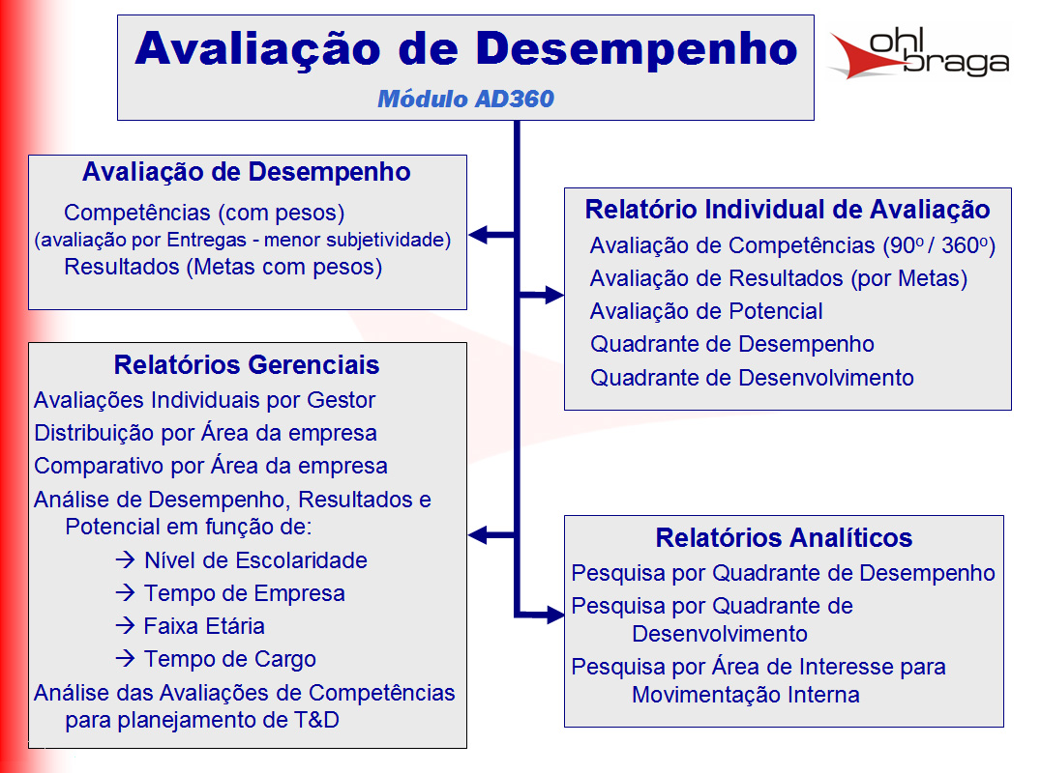
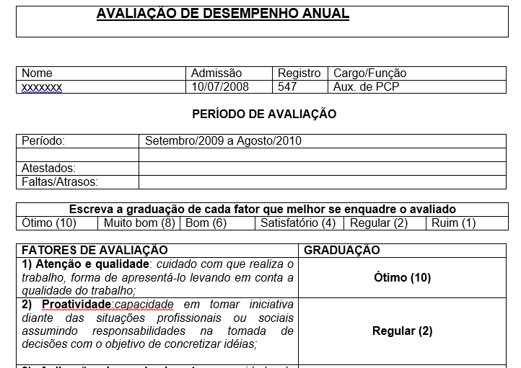
Inicio
Ferramentas
Inicio
Modelo telas
 |  |  |  | RACI
Modelo Rotina reuniões

Nas reuniões tem que ter: |  | Gente | As pessoas Certas
 |  | Rotina | Feitas na frequencia certa
 |  | Material | Com as ferramentas preechidas certas

Dono da reunião : |  |  | Manão
Frequencia |  | Mensal
Pauta
Análise faturamento mês passado
Projetar metas mês corrente
Fazer comissões

Pessoas
João
Ari
Neri
Manão
Material
Plainlha fechada do mês passado
Contendo: Faturamento mês passado

Cronograma de atividades

 | Matriz Habilidades

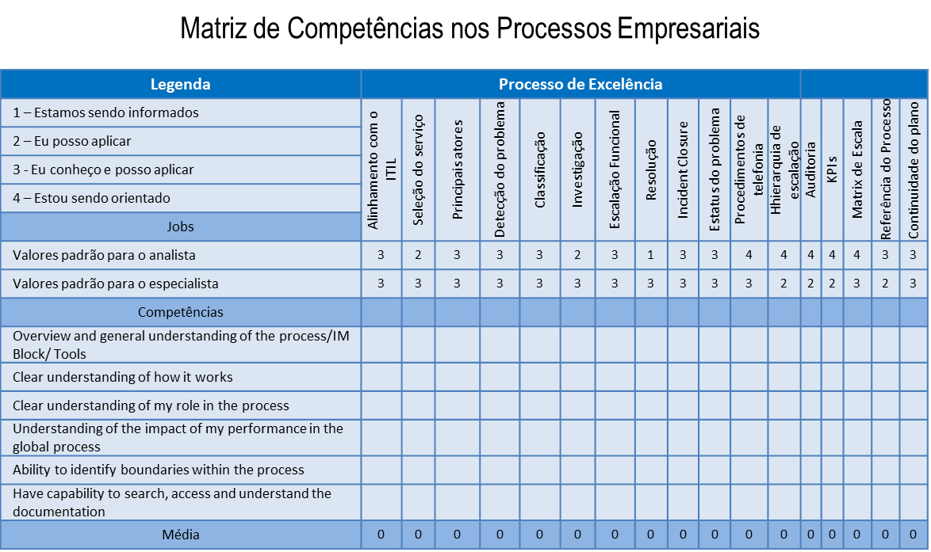

 | check list |  |  |  | check list

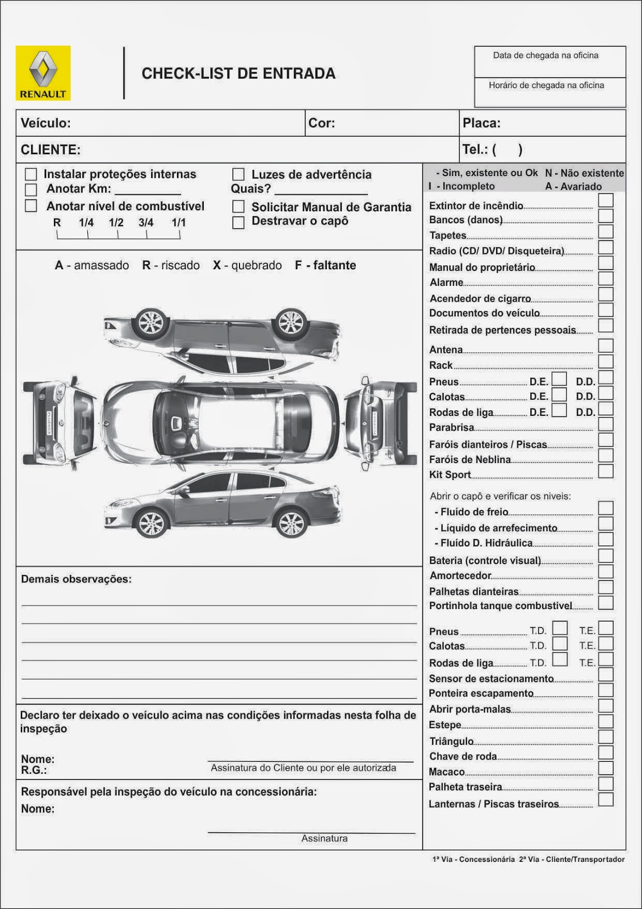

 | Pareto
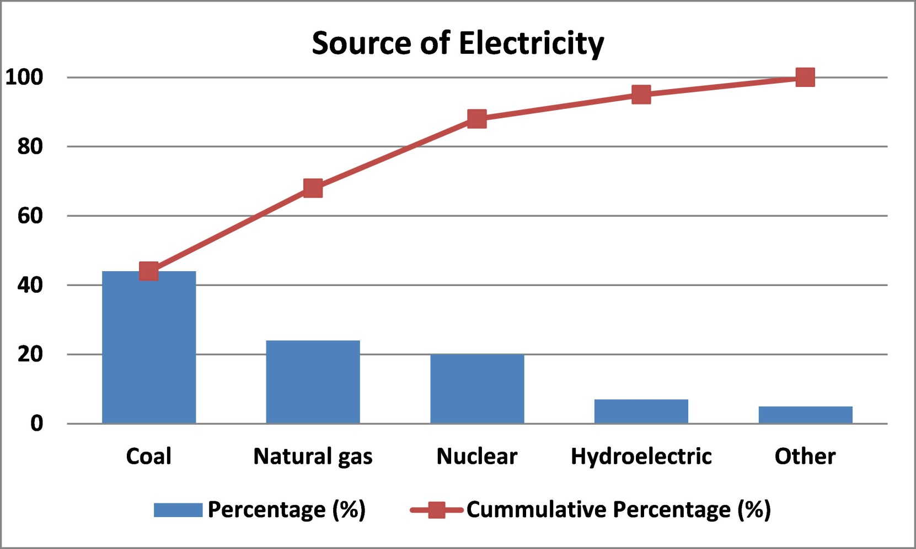
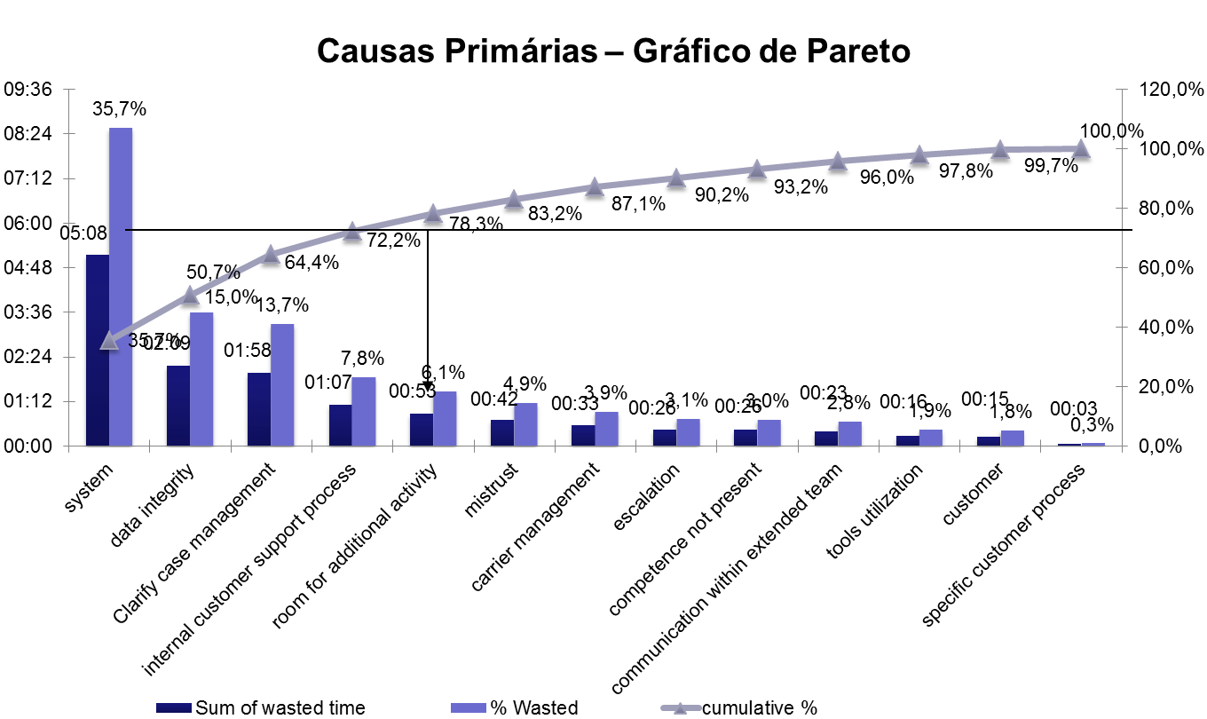

 | causa efeito

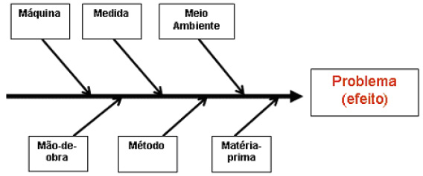

 | carta controle

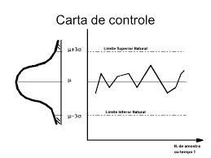
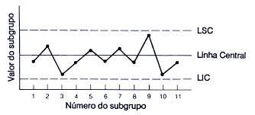

 | pdca

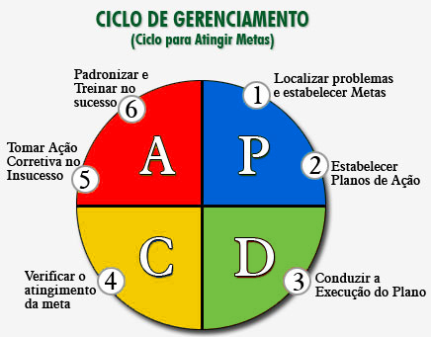

 | avd

Canvas
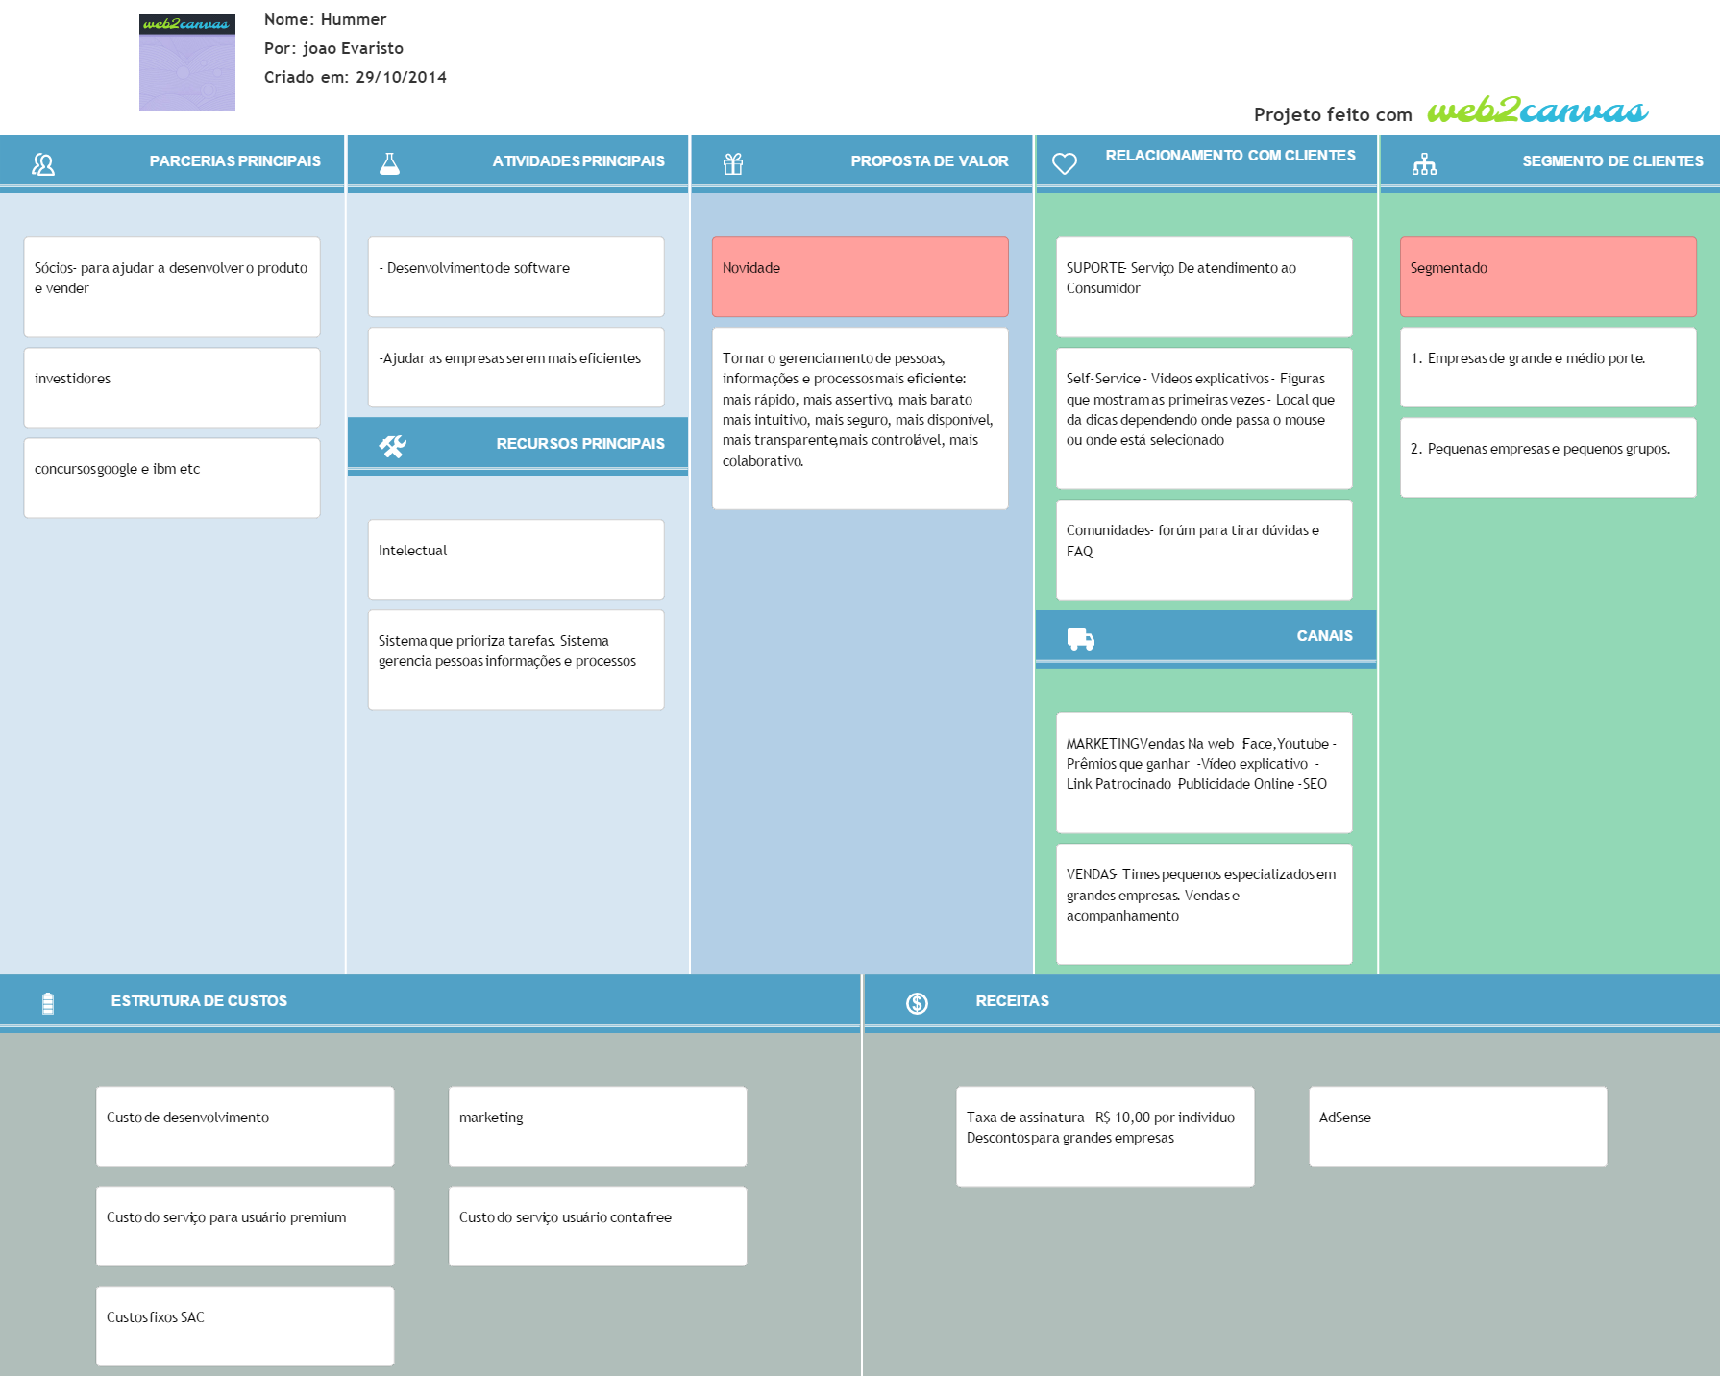
Inicio
<< Inicio | Canvas

Modelo Telas
Inicio
Ferramentas
Ferramentas
 | Modelo Telas

Logo | Projetos | Análise | Controle | Gestão | ... | Treinamento | Colaborativa |  | Eventos | Perfil
 | Mensagens
empresa | chefe | projeto | Ferramenta
Soma
 |  |  |  | Nome | Add coluna
 |  |  |  |  | >>

 |  |  |  |  | Metade é do usuário e a outra metade é da ferramenta

Logo | Projetos | Análise | Controle | Gestão | ... | Treinamento | Colaborativa |  | Eventos | Perfil
 | Mensagens
empresa | chefe | projeto | Ferramenta

Tela rastreamento
Logo | Projetos | Análise | Controle | Gestão | ... | Treinamento | Colaborativa |  | Eventos | Perfil
 | Mensagens
empresa | Planta | chefe | projeto | Ferramenta
Soma
 |  |  |  | Nome | Add coluna | Data | Oque | Como
 |  |  |  |  | >>

Nome

P.A.

Tela metas

A1 -- Economizar 100

B1 -- Economizar 70
B2 - 30 %

c1 - 33%
c2
c3
c4
c5

Logo | Projetos | Análise | Controle | Gestão | ... | Treinamento | Colaborativa |  | Eventos | Perfil
 | Mensagens
empresa | chefe | projeto | Ferramenta

Logo | Projetos | Análise | Controle | Gestão | ... | Treinamento | Colaborativa |  | Eventos | Perfil
 | Mensagens
empresa | chefe | projeto | Ferramenta

Descrição
Inicio
Ferramentas
 | Descrição ferramentas

Ferramenta Generica | Uma planilha. Que se adicionam colunas. Do lado direito das colunas ficam as ferram abertas com os dados das colunas. (tipo gant no msprojetc) Deve se poder adicionar colunas: ou genéricas ou de dados ou de ferramentas ou de ligação(rastreabilidade). Deve-se poder adicionar linhas em colunas especificas, sem alterar em relação as outras colunas.( Ver exemplo explicativo deste requisito)(ver em xxx). Deve-se poder filtrar como vão aparecer os dados. Usuário escolhe como salvar configuração fixa de filtros do dados, podendo editar os dados conforme tamanho ou tipo (como Excel). Deve-se poder alterar dados na célula, menos quando tem regra de privilegio de usuário ou quando valor está fora do aceito pela coluna, ou fora do horário aceito pela coluna. Para melhorar a experiência do usuário em manipular varias colunas ao mesmo tempo, a planilha mescla automaticamente células com o mesmo nome. USUÁRIO ESCOLHER Forma de mostrar dados (agrupado, sequencial, alfabética) (de acordo com histórico. Permitir criar rastreabilidade de coluna a coluna se ligando linha a linha especifica ( apertar e arrastar ). Deve-se permitir criar entrada de dados para as colunas criadas, entradas com regras.(tipo usuário associa qual colunas que dar entrada, e em que lugar dela).
Rastreabilidade | usuário vai escrevendo nas colunas e arrastando o que quer e ela vai se formando na tela de ferramntas. Formando processo com condições e regras
Prioridades | Usuário vai escrevendo nas colunas e ferramenta vai se formando na tela de ferramntas
Reunião | Deve-se poder marcar reuniões com freqencias diaria semanal quinzenal mensal semestral anual. Cada reunião é dentro de um projeto ou pessoa ou empresa (arvore de associação (pessoa,emprea,...). Tem uma tela de indicadores das reuniões. Que oferce indicadores como ações completas por projeto ou por periodo. Cada reunião tem um conjunto de informaçoes {{{{como Pessoas: quem deveria estar lá? O que contribuiu? Chamada (freqeuncia participantes) Quais ações sairão desta reunião para cada pessoa? quais ações de cada pessoa foram feito folow up nesta reunião ? Como estão as ações desta pessoa agora? - para eu saber se possso ou não dar mais ações para ela . Ferramentas: Quais ferramentas são necessarias para esta reunião ? Quem são os responsaveis pelas ferramntas de entrada da reunião ? Quais as ações para ferramentas sairão desta reunião ? }}}e muitas outras que ja estão mapeadas nos requisitos cada conjunto de reuniões podem ser de dois tipos, operacional ou de projeto ---As reuniões operacionais são ilimitadas e incluem ações de limpeza e revisão de dados . As de projeto são limitadas ou em ações ou no tempo. As duas podem ter ou não rotinas de pré e de pós.
chat | A ideia é oferecer qualquer coisa pronta que tenha criar grupos como whats e tenha chat por ferramentas

EVF
Inicio
Ferramentas
 | Estudo Viabilidade das Ferramentas

 |  | Prioridade Incio | 5 pilares | Categria PIP | mercado tamanho | mercado tipo | facilidade de fazer ferramenta | tempo | Categ 1 | Categ 2
Ferramentas CORE | Geral
 | Generico de planilhas
 | Chat
 | PDCA- Reuniões
 | Rotina De Reuniões
 | Agenda
 | Metas
 | Fotos*EXCEL
 | Rastreabilidade de entrada dados

Ferramentas | 1.checkList *
 | 2.Raci
 | 3.Pareto
 | 4.Matriz de Habilidades
 | 5.Ichicawa
 | 6. 5 porques
 | 7.Histograma
 | 8.Diagrama De Disperção
 | 9.Swot
 | 10.Brain Storm
 | 11.5's'
 | 12.Matriz Treinamentos
 | 13.Matriz de Prioridades
 | 15.Organograma
 | 14.Padrão**
 | 15.EAP

ACR
Inicio
Análise Das Causas Raizes

 | Feito no papel ainda falta passa a limpo

CU
Inicio
Casos De Uso

Mercado
Inicio
Previsão Inicial de Receitas
Tipo Mercado Analisádo | Numero de PME | Usuários medio por empresa | Total potencial usuários | Preço por Usuário Pago (Mês) | Mercado Mês | Mercado Ano
TAM Mundo | 100 milhoes | 5 | 500 milhoes | } x 10 = | 5 bilhoes | 60 Bi
SAM Mundo | 10 Milhoes | 5 | 50 milhoes |  | 250 milhoes | 3 Bi
SAM Brasil | 750 000 | 5 | R$ 3,750,000.00 |  | R$ 37,500,000.00 | 450 milhoes
SOM | 100 000 | 5 | 500 000 |  | 5 Milhões | 60 milhoes
 |  |  |  |  | *Valores em Reais
 | Justificativa
 | Brasil 7,5 milhoes de empresas ~=99% PME EUA 27 Milhoes empresa ~=99% PME (29 000 Grandes Empresas)

 | Fonte: Pequenas Mepresas Grandes Negocios

Custo Desenvolvimento
Inicio
Mês | Custo infraestrutura | Custo Fixo | Custo Variável | Mod 1 Founder | Mod 2 | Marketing | Custo total
1 | R$ 400 | R$ 250 | R$ 200 | 0 | R$ 4,000 | R$ 0 | R$ 4,850
2 | R$ 400 | R$ 250 | R$ 200 | 0 | R$ 4,000 | R$ 0 | R$ 4,850
3 | R$ 400 | R$ 250 | R$ 200 | 0 | R$ 4,000 | R$ 0 | R$ 4,850
4 | R$ 400 | R$ 250 | R$ 200 | 0 | R$ 4,000 | R$ 0 | R$ 4,850
5 | R$ 400 | R$ 250 | R$ 200 | 0 | R$ 4,000 | R$ 5,000 | R$ 4,850
6 | R$ 400 | R$ 250 | R$ 200 | 0 | R$ 4,000 | R$ 5,000 | R$ 4,850

 |  |  |  |  |  | Total | R$ 29,100.00

Geral
Inicio
Inicio
Ferramentas
Ferramentas
Requisitos
Geral

Descrição

Ferramenta com as funções auxiliares. Funções usadas pelas outras ferramentas.

Features

 |  |  |  | Controle de notificações de usuário
 |  |  |  | Mudar linguas
 |  |  |  | Salvar Configurações de exibições de colunas

Modelagem Conceitual

' | '

Telas

 |  | Logo | Projetos | Análise | Controle | Gestão | ... | Treinamento | Colaborativa | Eventos | Perfil
 |  |  | Mensagens
 |  | empresa | Pessoa | projeto | Ferramenta
 |  | Soma
 |  |  |  |  |  | Nome | Add coluna
 |  |  |  |  |  |  | >>

Generico de planilhas
Inicio
Inicio
Ferramentas
Ferramentas
Requisitos
Generico de planilhas

Descrição

Uma planilha. Que se adicionam colunas. Do lado direito das colunas ficam as ferram abertas com os dados das colunas. (tipo gant no msprojetc) Deve se poder adicionar colunas: ou genéricas ou de dados ou de ferramentas ou de ligação(rastreabilidade). Deve-se poder adicionar linhas em colunas especificas, sem alterar em relação as outras colunas.( Ver exemplo explicativo deste requisito)(ver em xxx). Deve-se poder filtrar como vão aparecer os dados. Usuário escolhe como salvar configuração fixa de filtros do dados, podendo editar os dados conforme tamanho ou tipo (como Excel). Deve-se poder alterar dados na célula, menos quando tem regra de privilegio de usuário ou quando valor está fora do aceito pela coluna, ou fora do horário aceito pela coluna. Para melhorar a experiência do usuário em manipular varias colunas ao mesmo tempo, a planilha mescla automaticamente células com o mesmo nome. USUÁRIO ESCOLHER Forma de mostrar dados (agrupado, sequencial, alfabética) (de acordo com histórico. Permitir criar rastreabilidade de coluna a coluna se ligando linha a linha especifica ( apertar e arrastar ). Deve-se permitir criar entrada de dados para as colunas criadas, entradas com regras.(tipo usuário associa qual colunas que dar entrada, e em que lugar dela). Usuário nivel superior, cria tela para entrada de dados. Usuário escolhe quais colunas mostrar e quais informações da linha ocultar.

Features

 |  |  |  | Entrada de dados
 |  |  |  | Organização das informações para melhor entendimento do usuário
 |  |  |  | Ligação com graficos da parte direita da tela

Modelagem Conceitual

' | '

Telas

 |  | Logo | Projetos | Análise | Controle | Gestão | ... | Treinamento | Colaborativa | Eventos | Perfil
 |  |  | Mensagens
 |  | empresa | Pessoa | projeto | Ferramenta
 |  | Soma
 |  |  |  |  |  | Nome | Add coluna
 |  |  |  |  |  |  | >>

PA
Inicio
Inicio
Ferramentas
Ferramentas
Requisitos
PA

Descrição

Ferramenta gerenciador de tarefas. Principal função é ajudar o usuário a priorizar as suas atividades. Controle dos sequeunciamentos das atividades

Features

 |  |  |  | novas tarefas
 |  |  |  | priorizar tarefas
 |  |  |  | seqeunciamento atividades

Modelagem Conceitual

' | '

Telas

 |  | Logo | Projetos | Análise | Controle | Gestão | ... | Treinamento | Colaborativa | Eventos | Perfil
 |  |  | Mensagens
 |  | empresa | Pessoa | projeto | Ferramenta
 |  | Soma
 |  |  |  |  |  | Nome | Add coluna
 |  |  |  |  |  |  | >>

Reuniões
Inicio
Inicio
Ferramentas
Ferramentas
Requisitos
s2w

Descrição

Deve-se poder marcar reuniões com freqencias diaria semanal quinzenal mensal semestral anual. Cada reunião é dentro de um projeto ou pessoa ou empresa (arvore de associação (pessoa,emprea,...). Tem uma tela de indicadores das reuniões. Que oferce indicadores como ações completas por projeto ou por periodo. Cada reunião tem um conjunto de informaçoes {{{{como Pessoas: quem deveria estar lá? O que contribuiu? Chamada (freqeuncia participantes) Quais ações sairão desta reunião para cada pessoa? quais ações de cada pessoa foram feito folow up nesta reunião ? Como estão as ações desta pessoa agora? - para eu saber se possso ou não dar mais ações para ela . Ferramentas: Quais ferramentas são necessarias para esta reunião ? Quem são os responsaveis pelas ferramntas de entrada da reunião ? Quais as ações para ferramentas sairão desta reunião ? }}}e muitas outras que ja estão mapeadas nos requisitos cada conjunto de reuniões podem ser de dois tipos, operacional ou de projeto ---As reuniões operacionais são ilimitadas e incluem ações de limpeza e revisão de dados . As de projeto são limitadas ou em ações ou no tempo. As duas podem ter ou não rotinas de pré e de pós. (criar automatico). Sugestão de check List inicial e final.

Features

 |  |  |  | criar reunião
 |  |  |  | Iniciar reunião.
 |  |  |  | preecher atualizações das reuniões
 |  |  |  | avisar de anomalis
 |  |  |  | tela indicadores

Modelagem Conceitual

' | '

Telas

 |  | Logo | Projetos | Análise | Controle | Gestão | ... | Treinamento | Colaborativa |  | Eventos | Perfil
 |  |  | Mensagens
 |  | empresa | Pessoa | projeto | Ferramenta
 |  | Soma
 |  |  |  |  | Reunião
 |  |  |  |  | freqeuncia
 |  |  |  |  | dono |  |  |  |  | *ver aba exemplo modela padrão reunião
 |  |  |  |  | Chack list
 |  |  |  |  | Ferramentas
 |  |  |  |  | Participantes
 |  |  |  |  | ata
 |  |  |  |  | Entradas
 |  |  |  |  | Saidas

Swot
Inicio
 | Análise do projeto

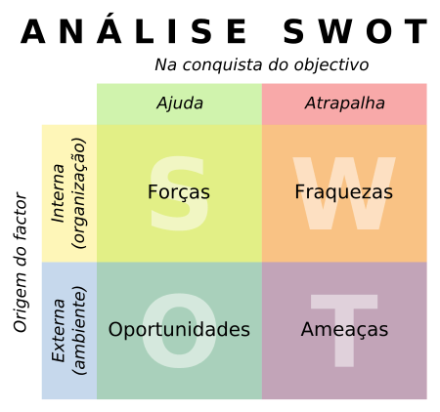
 | Ajuda | Atrapalha
 | Forças | Fraquezas

Interna | Desenvolvilmento de tecnolgia | Complexidade do codigo
 | Mão de obra (fundador programador)

 | Oportunidades | Ameaças
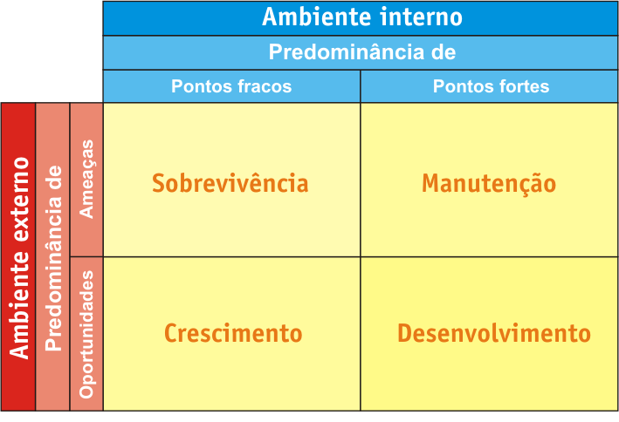
Externa | Cada vez mais empresas não querem investir e um sistema de gestão de dados e e pessoas , que se desatualiza rápido e custa uma fortuna | Concorrencia é forte (Conhecimento e dinheiro) *Para copiar
 | No mercado não exisitr concorrentes diretos (ferramentas com prospostas de valor parecidas) | Falta de conhecimento .Em medias e pequenas empresas as pessoas não sabem as vantagens de um processo nivel 5
 |  | Mercado dificl de entrar (empresas Qi)

Metas
Inicio
Inicio
Ferramentas
Ferramentas
Requisitos
Reuniões

Descrição

Usuário ter um indicador visual de suas metas. Usuário fazer acompanhamento das metas. Usuário superior criar metas e estratifica para outra pessoas. Fluxo de aceitação de metas e fluxo de acompanhamento de metas. Indicvadores de desempenho

Features

Modelagem Conceitual

 | Meta | dependencia
' | '

Telas

EXCEL FTS
Inicio
Ferramentas
H.Fotos*OC

Problema : gerenciar rotina alimentação pessoa idosa |  |  |  |  |  |  |  |  |  |  |  | Impresso em Folha de papel
Colunas criadas pelo usuário

 |  |  |  |  |  |  |  |  |  |  |  | Data
Comida | peso | Caloria | Data | Refeição | Segunda | Terça | Quarta | Quinta | Sexta | Sabado | Domingo |  | Segunda |  |  | Terça |  |  | Quarta |  |  | Quinta |  |  | Sexta |  |  | Sabado |  |  | Domingo
 |  |  |  |  |  |  |  |  |  |  |  |  | Comida | Peso | Calorias | Comida | Peso | Calorias | Comida | Peso | Calorias | Comida | Peso | Calorias | Comida | Peso | Calorias | Comida | Peso | Calorias | Comida | Peso | Calorias
 |  |  |  |  |  |  |  |  |  |  |  | Café manha | pão | 35 | 200
 |  |  |  |  |  |  |  |  |  |  |  | Lanche manha | iogurte | 22 | 89
 |  |  |  |  |  |  |  |  |  |  |  | Almoço
 |  |  |  |  |  |  |  |  |  |  |  | Lanche tarde
 |  |  |  |  |  |  |  |  |  |  |  | Lanche Final Tarde
 |  |  |  |  |  |  |  |  |  |  |  | Janta
 |  |  |  |  |  |  |  |  |  |  |  | Lanche Noite
8 | 9 | 10 | 500 | Refeição | Segunda | Terça | Quarta | Quinta | Sexta | Sabado | Domingo
30 | 35 | 32 | 501 |  |  |  |  |  |  |  |  | 500 | 501
 |  |  |  |  |  |  |  |  |  |  |  |  | 1 |  |  | 2 |  |  | 3 |  |  | 4 |  |  | 5 |  |  | 6 |  |  | 7
 |  |  |  |  |  |  |  |  |  |  |  |  | 8 | 9 | 10 | 11 | 12 | 13 | 14 | 15 | 16 | 17 | 18 | 19 | 20 | 21 | 22 | 23 | 24 | 25 | 26 | 27 | 28
 |  |  |  |  |  |  |  |  |  |  |  | 29 | 30 | 31 | 32 | 33 | 34 | 35 | 36 | 37 | 38 | 39 | 40 | 41 | 42 | 43 | 44 | 45 | 46 | 47 | 48 | 49 | 50

 |  | Pagina de montagem de usuário

Inicio
 |  |  |  | QTD Soma semana |  | QTD Soma Mês |  | $

 |  | O que ? |  | (((Soma se ))

 |  | restaurante

 |  | feijão arooiz

 |  | BK

 |  | BATATA

 |  | Nestre filtro lembrar de colocar funçã semana atual

 |  | Semna |  | Mês

total Caloria

total caloria feijão

toatl caloria sobremesa

Fotos OCR
Inicio
Inicio
Ferramentas
Ferramentas
Requisitos
H.Fotos*OCR

Descrição

Exemplo ferramenta foto excel

Features

Modelagem Conceitual

Telas

